FICHA SOLIC
Precio de venta es UF

CONCRECES / 4LIFE
SOLICITUD DE TASACION |  |  |  |  |  | No cambiar, tiene una formula |  |  |  |  |  |  |  |  | Versión Enero2026

 | Nº INTERNO |  | HEV - |  | 3183 |  | CLIENTE : | Hipotecaria Evoluciona |  |  |  |  |  |  |  | No | https://www.google.com/maps/place/Exequiel+Fern%C3%A1ndez+6150,+La+Florida,+Regi%C3%B3n+Metropolitana/@-33.510414,-70.6057127,17z/data=!3m1!4b1!4m6!3m5!1s0x9662d0692f902ed7:0x66367c33075fcabc!8m2!3d-33.5104185!4d-70.6031378!16s%2Fg%2F11z3w7qyqq?entry=ttu&g_ep=EgoyMDI2MDUwNi4wIKXMDSoASAFQAw%3D%3D
 |  |  |  |  |  |  | Nº CLIENTE : | 4 |  |  |  |  | AÑO | OK
 | TASADOR : |  | Sergio Gajardo |  |  |  | Fecha Visita | 12/05/2026 |  | Hora: | 9:00:00
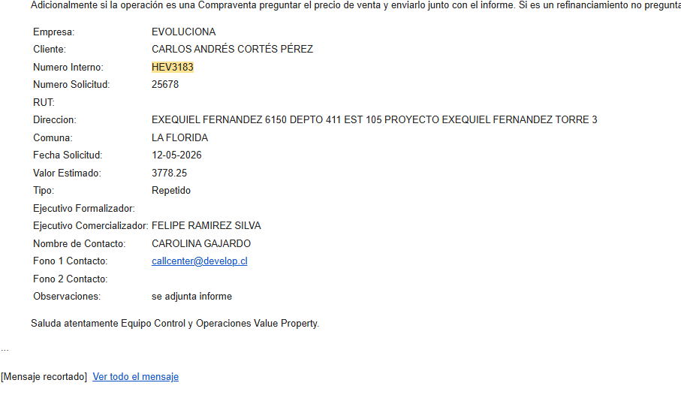
TODO LO DE COLOR AZUL TIENEN QUE REVISAR
 | E-MAIL : |  |  |  |  |  | Entrega antes de: | 14/05/2026 |  | Hora: | 9:00:00
 | VISADOR |  | Héctor Martínez C. |  |  |  | Fecha de Solicitud | 12/05/2026
 |  |  |  |  |  |  | N° SOLICITUD | 25,678

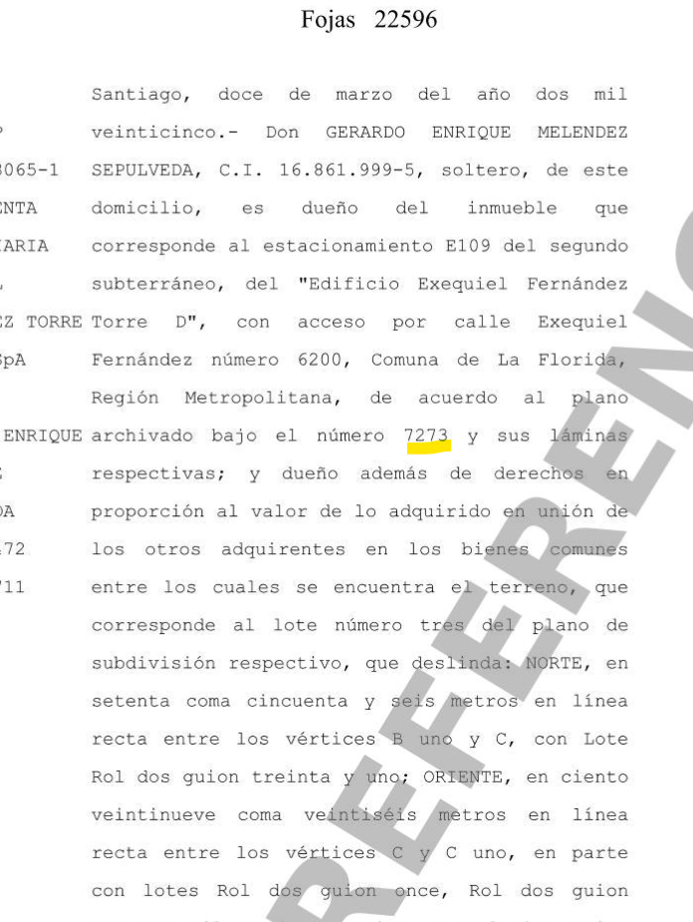
Favor Usar los archivos adjuntados a la solicitud incorporando los datos que vienen como nombres completos, etc y los certificados adjuntarlos y que se vean las firmas y timbres.
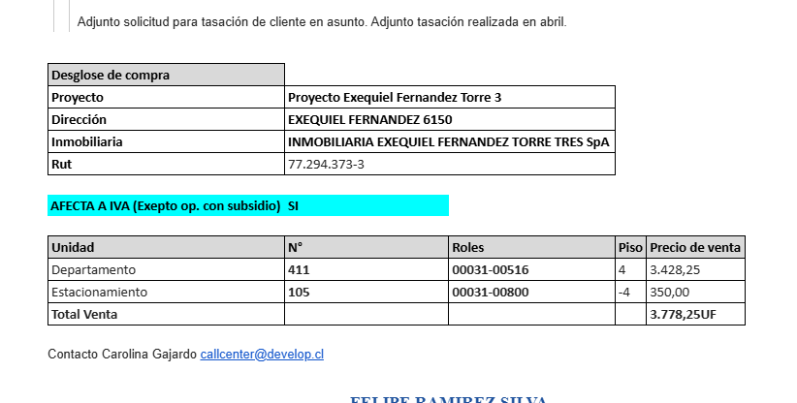
 | 1. IDENTIFICACION DEL SOLICITANTE
 |  |  | Felipe Ramírez Silva
 | Ejecutivo Comercial : |  |  |  |  |  | Solicitante : | Carlos Andrés Cortes Pérez
 | Ejec. Formalizador |  |  |  |  |  | Rut Solicitante |  |  |  |  |  |  | Formato Ej: 11.960.856-2
 |  |  |  |  |  |  |  |  |  |  |  |  |  | con punto y guión entonces
 | CONTACTO: | Fernando Peña |  |  |  |  | FONO CONTACTO: | 9 3056 4994
 | Fecha de Visita | 12/05/2026 |  |  |  |  | Propietario | Inmobiliaria Exequiel Fernández Torre Tres SpA
 |  |  |  |  |  |  | Rut Propietario | 77.294.373-3 |  |  |  | APROBADO
 | Comentarios
 | 3778.25 |  |  |  |  |  |  |  |  |  |  |  |  | Cualquier dificultad como
 |  |  |  |  |  |  |  |  |  |  |  |  |  | diferencia m2, etc, colocar aquí

 | Objetivo del Informe | Crédito Hipotecario |  |  |  |  |  |  |  |  |  |  |  | Si el cliente es el mismo del
 |  |  |  |  |  |  |  |  |  |  |  |  |  | Rol colocar refinanciamiento
 | 2. IDENTIFICACION DE LA PROPIEDAD
Si es Casa el Nº Abajo
Si Dpto, N° calle arriba y
N° dpto abajo
 |  |  |  |  |  |  |  | En caso de haber múltiples oo.cc. Por categoría, separarlos con una coma (ej: 001,002,003)
 | Dirección : | Exequiel Fernandez Nº 6150 |  |  |  |  | OO. CC. : | Bodega |  | Rol
 |  |  |  |  |  |  |  | Box Cub. | Nº 105 | Rol | 31-800
Elegir Comuna
 |  |  |  |  |  |  |  | Box U/Goce |  | Rol
 |  |  |  |  |  |  | Vivienda Social | No
 | Departamento: | Nº 411, Torre 3 |  |  |  |  | Tipo Propiedad : | Departamento
 | Comuna : | La Florida |  |  |  |  | Estado de Uso : | Nuevo
 | Región : | Metropolitana de Santiago |  |  |  |  | Sup. Construida : | Interior |  | Terraza
 |  |  |  |  |  |  |  | 41.08 |  | 6.53
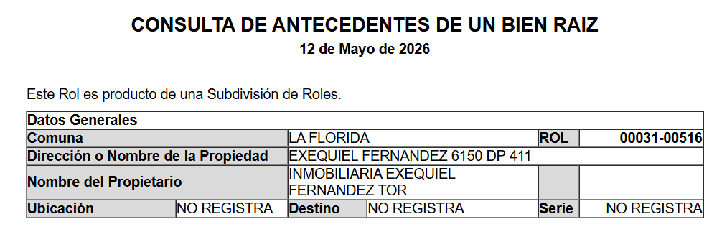
 | Nombre Proyecto : | Exequiel Fernandez |  |  |  |  | Sup. Terreno :
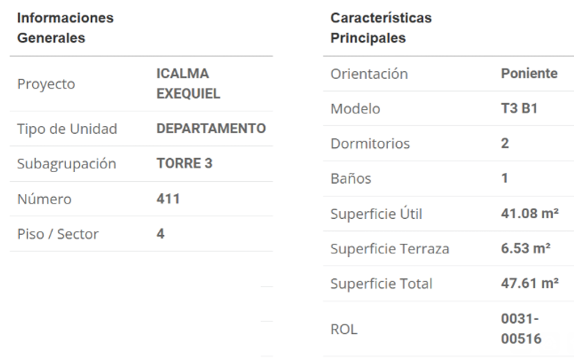
 | Tipo Proyecto | Edificio |  |  |  |  | Destino según SII | HABITACIONAL
 | Rol : | 31-516 |  |  |  |  | Avalúo Fiscal | NO REGISTRA |  |  |  |  |  | Para el caso de dptos
 | Ocupante | No habitado |  |  |  |  | Deuda de Contribución | No Presenta |  |  |  |  |  | es la sumatoria de todos
 | Comentarios de Tasación Revisada |  |  |  |  |  |  |  |  |  |  |  |  | los avaluos de los roles

 | 3. OBSERVACIONES
 | Responsable | Fecha |  | Hora | Comentarios

Portada
TODO LO DE COLOR AZUL TIENEN QUE
REVISAR
ANTECEDENTES BASICOS |  |  |  |  |  |  |  | Validar e ingresar correctamente |  |  |  |  |  |  |  |  |  | No olvidar usar el corrector de ortografía y leer el párrafo
 |  |  |  |  |  |  |  | material prop; madera, hormigon, etc |  |  |  |  |  |  |  |  |  | completo que tenga coherencia o cambiar redacción a mano |  |  |  |  |  |  |  |  |  |  |  |  |  |  |  |  |  |  |  |  |  |  |  | Nº Int.: |  |  | HEV -3183
Cliente |  |  | : | Carlos Andrés Cortes Pérez |  |  |  |  |  |  |  |  |  |  |  |  | Rut Cliente |  | : | 0 |  |  |  |  |  |  |  | Tipo bien |  |  |  | : | Departamento |  |  |  |  |  | Nuevo |  |  |  | Uso Actual |  |  |  | : | HABITACIONAL
Propietario |  |  | : | Inmobiliaria Exequiel Fernández Torre Tres SpA |  |  |  |  |  |  |  |  |  |  |  |  |  |  |  |  |  |  |  |  |  |  |  | Dirección |  |  |  | : | Exequiel Fernandez Nº 6150
Mandante |  |  | : | Hipotecaria Evoluciona |  |  |  |  |  |  |  |  |  |  |  |  | Rut Mandante |  | : |  |  |  |  |  |  |  |  | Depto. |  |  |  | : | Nº 411, Torre 3 |  |  |  |  |  | Piso : | 4 |  |  | Pisos Edificio |  |  |  | : | 22 |  |  |  |  | Subt. | : | 4
Ejecutivo |  |  | : | Felipe Ramírez Silva |  |  |  |  |  |  |  |  |  |  |  |  | Obj.Informe |  | : | Crédito Hipotecario |  |  |  |  |  |  |  | Edificio |  |  |  | : | Exequiel Fernandez |  |  |  |  |  |  |  |  |  | Manzana |  |  |  | 0 |  |  |  |  |  | Sitio/Lote |  |  |  | se aprieta y se construye
Tasador |  |  | : | Sergio Gajardo |  |  |  |  |  |  |  |  |  |  |  |  | Profesion |  | : | Asesores Inmobiliarios |  |  |  |  |  |  |  | Región |  |  |  | : | Metropolitana de Santiago
 |  |  |  |  |  |  |  |  |  |  |  |  |  |  |  |  | Año propiedad |  | : | 2026 |  |  |  |  |  |  |  | Comuna |  |  |  | : | La Florida |  |  |  |  |  |  |  |  |  | Rol principal |  |  |  | : | 31-516
 |  |  |  |  |  |  |  |  |  |  |  |  |  |  |  |  |  |  |  |  |  |  |  |  |  |  |  | Destino SII |  |  |  | : | HABITACIONAL
 |  |  |  |  |  |  |  |  |  |  |  |  |  |  |  |  |  |  |  |  |  |  |  |  |  |  |  | Nº Est. Asig. |  |  |  | 1 |  | Nº Est. Asoc. |  |  |  |  | 0 |  |  |  |  | Nº Bodegas |  |  |  | 0
DESCRIPCION DEL BIEN Y EL SECTOR
Propiedad |  | El bien es un departamento que se encuentra en el Edificio Exequiel Fernandez - Torre 3, ubicado en Exequiel Fernandez Nº 6150. El edificio se desarrolla en un volumen de 22 pisos y 4 subterráneos el cual está conectado por 3 ascensores. Los espacios comunes se encuentran azotea y en primer piso, cuenta con sala de eventos, gimnasio, sala lavado mascotas, piscina, quincho, bicicletero, jardines interiores. La propiedad se encuentra en el piso 4 con orientación este, tiene 41,08 m² interiores y 6,53 m² de terraza. El departamento cuenta con living - comedor con salida a terraza, cocina americana, espacio para lavadora, dos dormitorios con baño en suite y closet mural. Tiene asignado el estacionamiento cubierto N° 105.

Sector |  | El sector es de carácter mixto. El cual se compone de viviendas de baja densidad, algunas de las cuales han sido modificadas para albergar comercio, edificios habitacional de altura media, servicios y comercios varios. El comercio, el transporte y los servicios se encuentran en la avenida más cercana: Avenida Departamental.

RESTRICCIONES AL TERRENO: |  |  |  |  |  |  |  | La propiedad se rige por la normativa |  |  |  |  |  |  |  |  | E-AA1 |  | de la comuna de La Florida
Demanda |  |  | : | Medio |  |  |  | Destino barrio |  | : | Habitacional |  |  |  |  | Antejardin |  |  | : | Sí |  |  |  | Uso de terrenos |  |  |  |  |  |  |  |  |  |  |  |  |  |  | Alcances de Tasación
Tendencia |  |  | : | Estable |  |  |  | Tipo zona |  | : | Urbana |  |  |  |  | Red Eléctrica |  |  | : | Red Aérea |  |  |  | Casas |  |  |  | 40 |  | % | Industrial |  |  |  |  |  | % |  | Ingreso propiedad |  |  |  |  |  |  |  | : | SI
Densidad |  |  | : | Media |  |  |  | Calzada |  | : | Hormigón |  |  |  |  | Agua Potable |  |  | : | Matriz Pública |  |  |  | Deptos. |  |  |  | 30 |  | % | Comercial |  |  |  | 15 |  | % |  | Afecto a expropi. |  |  |  |  |  |  |  | : | NO |  |  |  |  |  |  |  |  | Fuente de la
Mercado |  |  | : | Estrato Medio |  |  |  | Acera |  | : | Pastelón |  |  |  |  | Gas |  |  | : | Full Eléctrica |  |  |  | Condominios |  |  |  |  |  | % | Sitios Eriazos |  |  |  |  |  | % |  | Fuente Información |  |  |  |  |  |  |  |  | : | DOM, Plano Catastro |  |  |  |  |  |  |  | expropiación
ABC1 |  |  | : | NO | / | No Homogéneo |  | Solera |  | : | Solera |  |  |  |  | Proy. Uso Terrenos |  |  | : | Estacionario |  |  |  | Equip. Comer |  |  |  | 15 |  | % | Otros |  |  |  | 0 |  | % |  | Sello SEC |  |  |  |  |  |  |  |  | : | No Aplica/Full eléctrico
 |  |  |  |  |  |  |  |  |  |  |  |  |  |  |  |  |  |  |  |  |  |  |  |  |  |  |  |  |  |  |  |  |  |  |  |  |  |  |  |  |  |  |  |  |  |  |  |  |  |  |  |  |  |  |  |  |  |  | SOLO RELLENAR OFERTA SI ES BICE
REF. OFERTAS |  |  |  |  |  |  | Dirección referencias |  |  |  |  |  |  | Año |  |  | Teléfono |  | Total UF |  |  | Sup. Terreno. |  |  | Sup. Constr. |  |  |  |  | OO.CC. |  |  | UF/m² T. |  | UF/m² C. |  |  |  | Descripcion de expropiacion |  |  |  |  |  |  |  |  |  |  |  |  |  |  |  |  | LINKS |  |  |  | Dorm | Baño | Est. | Bod.
1 | May-26 |  |  | Ofert. |  | Froilán Lagos 1360 , La Florida |  |  |  |  |  |  |  | 2026 |  |  | 9 4096 4293 |  | 4,100 |  |  |  |  |  | 54.80 |  |  |  |  |  |  |  |  |  | 74.82 |  |  |  | De acuerdo al DOM, Plano Catastro de la Municipalidad de La Florida la propiedad NO cuenta con expropiación. |  |  |  |  |  |  |  |  |  |  |  |  |  |  |  |  | https://www.toctoc.com/propiedades/compranuevo/departamento/la-florida/froilan-lagos-1360/2322711?o=mapa |  |  |  | 1 | 2 | 1 | 0
2 | May-26 |  |  | Ofert. |  | Av. Vicuña Mackenna Oriente 6480 , La Florida |  |  |  |  |  |  |  | 2026 |  |  | 9 9231 0134 |  | 4,050 |  |  |  |  |  | 55.77 |  |  |  |  |  |  |  |  |  | 72.62 |  |  |  |  |  |  |  |  |  |  |  |  |  |  |  |  |  |  |  |  | https://www.toctoc.com/propiedades/compranuevo/departamento/la-florida/edificio-mackenna-oriente/1847352?o=mapa | 2026 |  |  | 2 | 2 | 0 | 0
3 | May-26 |  |  | Ofert. |  | Mirador Azul 835 , La Florida |  |  |  |  |  |  |  | 2026 |  |  | 9 4096 4293 |  | 4,130 |  |  |  |  |  | 57.52 |  |  |  |  |  |  |  |  |  | 71.80 |  |  |  |  |  |  |  |  |  |  |  |  |  |  |  |  |  |  |  |  | https://www.toctoc.com/propiedades/compranuevo/departamento/la-florida/mirador-azul-835/1628823?o=mapa | 2026 |  |  | 3 | 2 | 0 | 1
4 | May-26 |  |  | Ofert. |  | Vicuña Mackenna 5790 , La Florida |  |  |  |  |  |  |  | 2026 |  |  | 9 7512 1219 |  | 3,939 |  |  |  |  |  | 56.18 |  |  |  |  |  |  |  |  |  | 70.11 |  |  |  | Comentarios Relevantes |  |  |  |  |  |  |  |  |  |  |  |  |  |  |  |  | https://www.toctoc.com/propiedades/compranuevo/departamento/la-florida/entre-vicunas/3533871?o=mapa | 2026 |  |  | 3 | 2 | 2 | 1
5 | May-26 |  |  | Ofert. |  | Avenida Departamental 4730 |  |  |  |  |  |  |  | 2026 |  |  | 9 3445 4991 |  | 4,609 |  |  |  |  |  | 52.78 |  |  |  |  |  |  |  |  |  | 87.32 |  |  |  |  |  |  |  |  |  |  |  |  |  |  |  |  |  |  |  |  | https://www.toctoc.com/propiedades/compranuevo/departamento/macul/macul-oriente-i/3774435?o=mapa | 2026
PROMEDIO DE LA MUESTRA |  |  |  |  |  |  |  |  |  |  |  |  |  |  |  |  |  |  | 4,166 |  |  | - |  |  | 55 |  |  |  |  | - |  |  | - |  | 75.34 |  |  |  |  |  |  |  |  |  |  |  |  |  |  |  |  |  |  |  |  |  | 2026
TASACION |  |  |  |  |  |  |  |  |  |  |  |  |  |  |  |  |  |  | 3,859 |  |  | - |  |  | 48 |  |  |  |  | 400 |  |  | - |  | 72.65 |  |  |  |  |  |  |  |  |  |  |  |  |  |  |  |  |  |  |  |  |  | Sin las letras FJ y N
TASACION V/S PROMEDIO DE LA MUESTRA |  |  |  |  |  |  |  |  |  |  |  |  |  |  |  |  |  |  |  |  |  |  |  |  |  |  |  |  |  |  |  |  |  |  | -4% |  |  |  | ANALISIS DE RENTABILIDAD |  |  |  |  |  |  |  |  |  |  |  |  |  |  |  |  |  | ej. 323 854 |  | SOLO RELLENAR CBR SI ES BICE
REF. C.B.R. |  |  |  |  |  |  | Dirección referencias |  |  |  |  |  |  | Año |  |  | Foja y Número |  | Total UF |  |  | Sup. Terreno. |  |  | Sup. Constr. |  |  |  |  | OO.CC. |  |  | UF/m² T. |  | UF/m² C. |  |  |  | Vida Util Remanente Años |  |  |  |  |  |  |  | 70 años |  |  |  |  |  |  |  |  |  | 323 v854 si la v de vuelta) |  |  | Dorm | Baño | Est. | Bod.
6 | Feb-24 |  |  | CBR. |  | Vicuña Mackenna Poniente 5954 Dp 1105 |  |  |  |  |  |  |  | 2010 |  |  | 17076 24013 |  | 3,450 |  |  |  |  |  | 52.00 |  |  |  |  |  |  |  |  |  | 66.35 |  |  |  | Arriendo Bruto $ / mes |  |  |  |  |  |  |  | $640,000 |  |  |  |  |  |  |  |  |  |  |  |  | 1 | 2 | 3 | 4
7 |  |  |  | CBR. |  |  |  |  |  |  |  |  |  |  |  |  |  |  |  |  |  |  |  |  |  |  |  |  |  |  |  |  |  |  | 0.00 |  |  |  | UF/ mes |  |  |  |  |  |  |  | UF15.9
8 |  |  |  | CBR. |  |  |  |  |  |  |  |  |  |  |  |  |  |  |  |  |  |  |  |  |  |  |  |  |  |  |  |  |  |  | 0.00 |  |  |  | Gasto Anual $ |  |  |  |  |  |  |  | $640,000
9 |  |  |  | CBR. |  |  |  |  |  |  |  |  |  |  |  |  |  |  |  |  |  |  |  |  |  |  |  |  |  |  |  |  |  |  | 0.00 |  |  |  | Tasa Exigida Proyecto |  |  |  |  |  |  |  | 4,5%
PROMEDIO DE LA MUESTRA |  |  |  |  |  |  |  |  |  |  |  |  |  |  |  |  |  |  | 3,450 |  |  | - |  |  | 52 |  |  |  |  | - |  |  | 0.00 |  | 66.35 |  |  |  | Tiempo Renta (años) |  |  |  |  |  |  |  | 65 años
TASACION |  |  |  |  |  |  |  |  |  |  |  |  |  |  |  |  |  |  | 3,859 |  |  | - |  |  | 48 |  |  |  |  | 400 |  |  | 0.00 |  | 72.65 |  |  |  | Ingreso Líquido Anual |  |  |  |  |  |  |  | $7,040,000
TASACION V/S PROMEDIO DE LA MUESTRA |  |  |  |  |  |  |  |  |  |  |  |  |  |  |  |  |  |  |  |  |  |  |  |  |  |  |  |  |  |  |  |  |  |  | 10% |  |  |  | Renta Perpetua |  |  |  |  |  |  |  | $156,444,444 |  |  |  |  |  |  |  |  |  | VALIDACION ROL
Analisis de Referencias |  |  |  |  |  |  |  |  |  |  |  |  |  |  |  |  |  |  |  |  |  |  |  |  |  |  |  |  |  |  |  |  |  |  |  |  |  |  |  |  |  |  |  |  |  |  |  |  |  |  |  |  |  |  |  |  | OK
Las muestras fueron seleccionadas por ser propiedades que comparten características similares en cuanto a dimensiones, programa, tipología de edificación, sector y se homologa en función a sus características propias como; diseño constructivo, calidad de sus materiales, calidad de sus revestimientos interiores y estado de mantención.
 |  |  |  |  |  |  |  |  |  |  |  |  |  |  |  |  |  |  |  |  |  |  |  |  |  |  |  |  |  |  |  |  |  |  |  |  |  |  |  |  |  |  |  |  |  |  |  |  |  |  |  |  |  |  |  |  |  | No tocar, son Formulas
 |  |  |  |  |  |  |  |  |  |  |  |  |  |  |  |  |  |  |  |  |  |  |  |  |  |  |  |  |  |  |  |  |  |  |  |  |  |  |  |  |  |  |  |  |  |  |  |  |  |  |  |  |  |  |  |  | Son
CUADRO DE VALORACION |  |  |  |  |  |  |  |  |  |  |  |  |  |  |  |  |  |  |  |  |  |  |  |  |  |  |  |  |  |  |  |  |  |  |  |  |  |  |  |  |  |  |  |  |  |  |  |  |  |  |  |  |  |  |  |  |  |  | VALIDADOR SEGURO
Item |  |  |  | Nº | Detalle Item valorado |  |  |  | Rol SII |  |  | Año | Tipo |  | Situación Municipal |  |  |  |  | Estado | Grntía. |  | Origen Super. |  |  | Superficie m² |  |  |  |  |  | UF/m² Nuevo |  |  | D. F. |  |  | F. M. |  |  | UF/m² |  |  |  | Valor total UF |  |  |  |  |  | Valor Seguro |  |  |  |  | Valor Liquidacion |  |  | SOLO VISADORES
Edificación |  |  |  | 1 | Depto Nº 411, Torre 3 |  |  |  | 31-516 |  |  | 2026 | HA |  | Regularizado |  |  |  |  | E | N/D |  | Plano Prop. |  |  | 41.08 |  |  |  |  |  | 78.00 |  |  | 1.00 |  |  | 1.00 |  |  | 78.00 |  |  |  | UF | 3,204.24 |  |  |  |  | UF | 2,563.39 |  |  |  | 2,643.50 | 3,204.24 |  | 80.00%
Edificación |  |  |  | 2 | Terraza |  |  |  | 31-516 |  |  | 2026 | HA |  | Regularizado |  |  |  |  | E | N/D |  | Plano Prop. |  |  | 6.53 |  |  |  |  |  | 39.00 |  |  | 1.00 |  |  | 1.00 |  |  | 39.00 |  |  |  | UF | 254.67 |  |  |  |  | UF | 203.74 |  |  |  | 210.10 | 254.67 |  | 80.00%
Estac. Cub |  |  |  | 1 | Estacionamiento Nº 105 |  |  |  | 31-800 |  |  | 2026 | HA |  | Regularizado |  |  |  |  | E | N/D |  | Plano Prop. |  |  | 1.00 |  |  |  |  |  | 400.00 |  |  | 1.00 |  |  | 1.00 |  |  | 400.00 |  |  |  | UF | 400.00 |  |  |  |  | UF | 320.00 |  |  |  | 330.00 | 400.00 |  | 80.00%
 |  |  |  |  |  |  |  |  |  |  |  |  |  |  |  |  |  |  |  |  |  |  |  |  |  |  |  |  |  |  |  |  |  |  |  |  |  |  |  |  | 0.00 |  |  |  | 0 | 0.00 |  |  |  |  | 0 | 0.00 |  |  |  | 0.00 | 0.00 |  | #DIV/0!
 |  |  |  |  |  |  |  |  |  |  |  |  |  |  |  |  |  |  |  |  |  |  |  |  |  |  |  |  |  |  |  |  |  |  |  |  |  |  |  |  | 0.00 |  |  |  | 0 | 0.00 |  |  |  |  | 0 | 0.00 |  |  |  | 0.00 | 0.00 |  | #DIV/0!
 |  |  |  |  |  |  |  |  |  |  |  |  |  |  |  |  |  |  |  |  |  |  |  |  |  |  |  |  |  |  |  |  |  |  |  |  |  |  |  |  | 0.00 |  |  |  | 0 | 0.00 |  |  |  |  | 0 | 0.00 |  |  |  | 0.00 | 0.00 |  | #DIV/0!
 |  |  |  |  |  |  |  |  |  |  |  |  |  |  |  |  |  |  |  |  |  |  |  |  |  |  |  |  |  |  |  |  |  |  |  |  |  |  |  |  | 0.00 |  |  |  | 0 | 0.00 |  |  |  |  | 0 | 0.00 |  |  |  | 0.00 | 0.00 |  | #DIV/0!
 |  |  |  |  |  |  |  |  |  |  |  |  |  |  |  |  |  |  |  |  |  |  |  |  |  |  |  |  |  |  |  |  |  |  |  |  |  |  |  |  | 0.00 |  |  |  | 0 | 0.00 |  |  |  |  | 0 | 0.00 |  |  |  | 0.00 | 0.00 |  | #DIV/0!
TOTAL EDIFICACION |  |  |  |  |  |  |  |  |  |  |  | 0 |  |  |  |  |  |  |  |  | 2 |  |  |  |  | 47.61 |  |  |  |  |  | 72.65 |  |  | 1.00 |  |  |  |  |  | 72.65 |  |  |  | UF | 3,458.91 |  |  |  |  | UF | 2,767.13 |  |  |  | 2,853.60
TOTAL OBRAS COMPLEMENTARIAS |  |  |  |  |  |  |  |  |  |  |  |  |  |  |  |  |  |  |  |  | 1 |  |  |  |  | 1.00 |  |  |  |  |  | 400.00 |  |  |  |  |  |  |  |  |  |  |  |  | UF | 400.00 |  |  |  |  | UF | 320.00 |  |  |  | 330.00
TOTAL TERRENO |  |  |  |  |  |  |  |  |  |  |  |  |  |  |  |  |  |  |  |  | 0 |  |  |  |  | 0.00 |  |  |  |  |  | 0.00 |  |  | 0.00 |  |  |  |  |  | 0.00 |  |  |  | UF | 0,00 |  |  |  |  | $ | 0,00 |  |  |  | 0,00
Foto principal del bien |  |  |  |  |  |  |  |  |  |  |  |  |  |  |  |  |  |  |  |  |  |  |  |  |  | VALOR COMERCIAL NORMAL |  |  |  |  |  |  |  |  |  |  |  |  | : |  |  |  |  |  | UF | 3,858.91 |  |  |  |  | UF | 3,087.13 |  |  |  | 3,183.60 | 0.00
 |  |  |  |  |  |  |  |  |  |  |  |  |  |  |  |  |  |  |  |  |  |  |  |  |  | BIENES NO CONSIDERADOS GARANTIA |  |  |  |  |  |  |  |  |  |  |  |  | : |  |  |  |  |  | UF | 0.00 |  |  |  |  | $ | 0 |  |  |  |  |  |  | 0.00
 |  |  |  |  |  |  |  |  |  |  |  |  |  |  |  |  |  |  |  |  |  |  |  |  |  |  |  |  |  |  |  |  |  |  |  |  |  |  |  |  |  |  |  |  |  |  |  |  |  |  |  |  |  |  |  |  | TIENE QUE SER CERO |  | 0.00
 |  |  |  |  |  |  |  |  |  |  |  |  |  |  |  |  |  |  |  |  |  |  |  |  |  | - - - - - - - -

 |  |  |  |  |  |  |  |  |  |  |  |  |  |  |  |  |  |  |  |  |  |  |  |  |  |  |  |  |  |  |  |  |  |  |  |  |  |  |  |  |  |  |  |  |  |  |  |  |  |  |  |  |  |  |  |  | Seguro Incendio |  | 3,858.91
 |  |  |  |  |  |  |  |  |  |  |  |  |  |  |  |  |  |  |  |  |  |  |  |  |  | VALOR TASACION |  |  |  |  |  |  |  |  |  |  |  |  |  |  |  |  |  |  |  |  |  |  |  |  |  |  |  |  |  |  | Valor Liquidación |  | 3,087.13
 |  |  |  |  |  |  |  |  |  |  |  |  |  |  |  |  |  |  |  |  |  |  |  |  |  | UF |  | 3,858.91 |  |  |  |  |  |  | $ | 155,477,298 |  |  |  |  |  |  |  |  | al | 2026-05-12 |  |  |  |  |  |  |  |  |  |  |  |  | 3,183.60
 |  |  |  |  |  |  |  |  |  |  |  |  |  |  |  |  |  |  |  |  |  |  |  |  |  |  |  |  |  |  |  |  |  |  |  |  |  |  |  |  |  | Velocidad de venta normal : | 8 A 10 MESES |  |  |  |  |  |  |  |  |  |  |  |  |  | Nuevo Capital
 |  |  |  |  |  |  |  |  |  |  |  |  |  |  |  |  |  |  |  |  |  |  |  |  |  | 1UF |  | = | $ 40,290.47 |  |  |  |  |  |  |  |  |  |  |  |  |  |  |  |  |  |  |  |  | 1US$ | = | $ 894.25 |  |  |  |  | Solo uso Visadores
 |  |  |  |  |  |  |  |  |  |  |  |  |  |  |  |  |  |  |  |  |  |  |  |  |  | Valor de Reposición |  |  |  |  |  |  |  | : | US$ |  | 142,695 |  |  |  |  | UF |  | 3,167.13 |  |  |  | $ | 127,605,076
 |  |  |  |  |  |  |  |  |  |  |  |  |  |  |  |  |  |  |  |  |  |  |  |  |  | Seguro Incendio y otros |  |  |  |  |  |  |  | : | US$ |  | 139,091 |  |  |  |  | UF |  | 3,087.13 |  |  |  | $ | 124,381,838
 |  |  |  |  |  |  |  |  |  |  |  |  |  |  |  |  |  |  |  |  |  |  |  |  |  | Avalúo fiscal de la propiedad |  |  |  |  |  |  |  | : | US$ |  | - |  |  |  |  | UF |  | - |  |  |  | $ | NO REGISTRA
 |  |  |  |  |  |  |  |  |  |  |  |  |  |  |  |  |  |  |  |  |  |  |  |  |  |  |  |  |  |  |  |  |  |  |  |  |  |  |  |  |  |  |  |  |  |  |  |  |  |  | NO REGISTRA

 |  |  |  |  |  |  |  |  |  |  |  |  |  |  |  |  |  |  |  |  |  |  |  |  |  | Valor a Remate |  |  |  |  |  |  | 65% | : | US$ |  | 113,011 |  |  |  |  | UF |  | 2,508 |  |  |  | $ | 101,060,243
 |  |  |  |  |  |  |  |  |  |  |  |  |  |  |  |  |  |  |  |  |  |  |  |  |  | Liquidación Normal |  |  |  |  |  |  | 82.5% | : | US$ |  | 143,437 |  |  |  |  | UF |  | 3,184 |  |  |  | $ | 128,268,771

El profesional que firma declara que no tiene hoy, ni espera tener en el futuro, interés en la propiedad tasada ni ningún impedimento para llevar a cabo este trabajo. No tiene personal interés ni participación en los usos que se hagan de la tasación ni con las personas que participen en la operación. Ha inspeccionado la vivienda y la información que en esta fecha presenta es totalmente verdadera, y no ha olvidado nada de importancia. Los inconvenientes y limitaciones que pueda tener la vivienda y su vecindario están mencionados. Por otra parte se mantendrá un nivel de confidencialidad de la información obtenida, acorde a las exigencias de la Institución, que desde ya declara conocer y aceptar.

VALUE PROPERTY |  |  |  |  |  |  |  |  |  |  |  |  |  |  |  |  |  |  |  |  |  |  |  |  |  |  | REVISOR |  |  |  | Hipotecaria Evoluciona
Tasador |  |  |  | : | Sergio Gajardo
Revisor |  |  |  | : | Héctor Martínez C. |  |  |  |  |  |  |  |  |  |  |  |  |  |  |  |  |  |  |  |  |  | Firma |  |  |  |  |  | :
Fecha visita |  |  |  | : | 2026-05-12 |  |  |  |  |  | Fecha Visado |  |  | : | 2026-05-14 |  |  |  |  |  |  |  |  |  |  |  | Fecha revisión |  |  |  |  |  | :

Antecedentes
Formato: Ejemplo: N°345 15/03/2015
TODO LO DE COLOR AZUL TIENEN QUE
REVISAR
CARACTERISTICAS TECNICAS

IDENTIF. | Cliente: | Carlos Andrés Cortes Pérez |  |  |  |  |  |  |  |  |  |  |  |  |  |  |  |  |  |  |  |  |  | Rut: |  |  |  | -
 | Dirección: | Exequiel Fernandez Nº 6150 |  |  |  |  |  |  |  |  |  |  |  |  |  |  |  |  |  |  |  | Depto. |  |  |  |  | Nº 411, Torre 3 |  |  |  |  |  | Edificio |  |  |  | Exequiel Fernandez |  |  |  |  |  |  | Sitio/Lote |  |  |  | -
 | Comuna: | La Florida |  |  |  |  |  |  |  |  |  |  |  | Región: |  | Metropolitana de Santiago
REGULARIZACION | ANTECEDENTES A LA VISTA |  |  |  |  |  |  |  |  |  |  | EXIGENCIAS MUNICIPALES (PR) |  |  |  |  |  |  |  |  |  |  |  |  | PROPIEDAD ACOGIDA A: |  |  |  |  |  |  |  |  |  |  |  | CUMPLE PLAN REGULADOR VIGENTE
 | Permiso Edificación |  | : | SI | N° 508 22-08-2025 |  |  |  |  |  |  | Superf. Predial Mínimo |  |  |  | : | 2000 |  |  |  | m² |  |  |  | D.F.L. 2 |  |  |  |  |  |  |  |  |  | : | SI | Según el uso actual del bien |  |  |  |  |  |  | : | SI
 | Recepción Final |  | : | SI | N° 27 13-01-2026 |  |  |  |  |  |  | Frente Predial Mínimo |  |  |  | : | OGUC |  |  |  | mts. |  |  |  | LEY 6071 (Venta por Pisos) |  |  |  |  |  |  |  |  |  | : | NO | Según tipo construcción |  |  |  |  |  |  | : | SI
 | Plano de la propiedad |  | : | SI |  |  |  |  |  |  |  | % Ocupación Suelo |  |  |  | : | 35 |  |  |  | % |  |  |  | LEY 9135 (Ley Pereira) |  |  |  |  |  |  |  |  |  | : | NO | Uso más probable del bien |  |  |  |  |  |  | : | HABITACIONAL
 | Certicado de Exprop. |  | : | NO |  |  |  |  |  |  |  | Coef Máx Constructibidad |  |  |  | : | 2.2 |  |  |  |  |  |  |  | LEY 19537 (Coprop. Inmob.) |  |  |  |  |  |  |  |  |  | : | SI | Cambios en Plan Regulador |  |  |  |  |  |  | : | NO CONTEMPLA
 | Condiciones previas |  | : | NO |  |  |  |  |  |  |  | Altura Edificación |  |  |  | : | 22 |  |  |  | mts.
 | Certificado Hipoteca |  | : | NO |  |  |  |  |  |  |  | Distancia medianero |  |  |  | : | OGUC |  |  |  | mts.
 | Sevidumbres terreno |  | : | NO |  |  |  |  |  |  |  | Sistema Agrupamiento |  |  |  | : | Aislado
EMPLAZAMIENTO | CARACTERISTICAS DE LA PROPIEDAD |  |  |  |  |  |  |  |  |  |  |  |  |  |  |  |  |  |  |  |  |  |  |  | INSTALACIONES PROPIEDAD
 | Tipo agrupamiento |  | : | EDIFICIO |  |  |  |  |  |  |  | Estado de conservación |  |  |  | : | NUEVO - S/USO |  |  |  |  |  |  |  | Alcantarillado |  |  |  | : | Colector |  |  |  |  |  |  | Centros Comerciales |  |  |  |  |  |  |  |  |  |  | 100 mts
 | Diseño Arquitectónico |  | : | TIPICO |  |  |  |  |  |  |  | Predio y/o vista |  |  |  | : | BUENO |  |  |  |  |  |  |  | Agua Potable |  |  |  | : | Matriz Pública |  |  |  |  |  |  | Centro Comunal / Civil |  |  |  |  |  |  |  |  |  |  | 5,900 mts
 | Utilidad Funcional |  | : | ADECUADA |  |  |  |  |  |  |  | Orientación construcción |  |  |  | : | ESTE |  |  |  |  |  |  |  | Electricidad |  |  |  | : | Red Aérea |  |  |  |  |  |  | Movilización (metro/taxibuses/etc) |  |  |  |  |  |  |  |  |  |  | 900 mts
 | Tipo Adosamiento |  | : | EDIF DPTO |  |  |  |  |  |  |  | Relación Terr/Constr |  |  |  | : | ADECUADO |  |  |  |  |  |  |  | Gas |  |  |  | : | Full Eléctrica |  |  |  |  |  |  | Colegios / Universidades |  |  |  |  |  |  |  |  |  |  | 630 mts
 | Calidad constructiva |  | : | BUENA |  |  |  |  |  |  |  | Iluminación natural |  |  |  | : | ADECUADA |  |  |  |  |  |  |  | Otros |  |  |  | : |  |  |  |  |  |  |  | Arteria Principal |  |  | : | Avenida Departamental |  |  |  |  | 170 mts
DESCRIPCION DE RECINTOS | COMODIDADES |  |  |  |  |  |  |  |  |  |  |  |  |  |  |  |  |  |  |  |  |  |  |  |  |  |  |  |  |  | TERRENO DE EMPLAZAMIENTO
 | Muebles de Cocina |  | : | SI | Piscina |  |  |  |  | : | SI |  | Jardin conformado |  |  |  |  | : | SI |  |  | Aspiración central |  |  |  |  | : | NO |  |  | Superficie |  |  |  | : | 0.00 m² |  |  | Frente |  |  |  | :
 | Comedor de Diario |  | : | NO | Gimnasio |  |  |  |  | : | SI |  | Calefacción |  |  |  |  | : | NO |  |  | Climatización |  |  |  |  | : | NO |  |  | Forma |  |  |  | : |  |  |  | Contrafrente |  |  |  | :
 | Patio de servicio |  | : | NO | Sauna |  |  |  |  | : | NO |  | Alarma |  |  |  |  | : | SI |  |  | Purificador de aire |  |  |  |  | : | NO |  |  | Pendiente |  |  |  | : |  |  |  | NORTE |  |  |  | :
 | Estacionamiento |  | : | SI | Bodega |  |  |  |  | : | NO |  | Protecciones / Rejas |  |  |  |  | : | NO |  |  | Corrientes. Débiles |  |  |  |  | : | SI |  |  | Orientación |  |  |  | : |  |  |  | SUR |  |  |  | : |  |  |  | -
 | AMPLIACIONES
 | Ampliacion 1 |  | : | Regulado |  |  |  |  | P.E |  |  |  |  |  |  | RIF |  |  |  |  |  |  |  |  |  |  |  |  | Regulación |  |  |  |  |  |  |  |  |  | Metros Cuadrados
 | Ampliacion 2 |  | : | Regulado |  |  |  |  | P.E |  |  |  |  |  |  | RIF |  |  |  |  |  |  |  |  |  |  |  |  | Regulación |  |  |  |  |  |  |  |  |  | Metros Cuadrados
 | Ampliacion 3 |  | : | Regulado |  |  |  |  | P.E |  |  |  |  |  |  | RIF |  |  |  |  |  |  |  |  |  |  |  |  | Regulación |  |  |  |  |  |  |  |  |  | Metros Cuadrados
 | HABITACIONES |  |  | Comedor |  | Living |  |  | Estar |  |  | Hall |  | Suite |  | D. Simple |  |  |  | D. Serv |  |  |  | Cocina |  |  | Escritorio |  |  |  |  | Baños |  |  | 1/2 Baño |  | Bñ Serv |  | Loggia |  |  |  | Otros |  |  |  | Superficie (m2) |  | VALIDACION M2
 | Subterráneo |  | : |  |  |  |  |  |  |  |  |  |  |  |  |  |  |  |  |  |  |  |  |  |  |  |  |  |  |  |  |  |  |  |  |  |  |  |  |  |  |  |  |  |  |  |  |  | OK
 | Recintos 1 Nivel |  | : | 1 |  | 1 |  |  |  |  |  |  |  | 2 |  |  |  |  |  |  |  |  |  | 1 |  |  |  |  |  |  |  | 1 |  |  |  |  |  |  |  |  |  |  | 1 |  |  |  | 47.61
 | Recintos 2 Nivel |  | :
Favor Revisar cada Item y completar
correctamente. En la visación se tiende a
detectan errores.
 | Recintos 3 Nivel |  | :
 | Totales | Total habitaciones |  |  |  |  | 7 |  |  |  |  |  |  | Dormitorios : |  | 2 |  |  |  | Baños : |  |  |  | 1 |  |  | Dorm Serv. : |  |  |  |  | 0 |  |  | Baño Serv. : |  |  | 0 |  |  |  |  | Total |  |  | : | 47.61 m²
 | CARACTERISTICAS CONSTRUCTIVAS PRINCIPALES
 | Elementos Fundamentales |  |  |  |  |  |  | Materialidad / Tipo |  |  |  |  |  |  |  | Calidad |  |  |  |  |  |  | Estado |  |  |  |  | Otros |  |  |  |  |  | Materialidad / Tipo |  |  |  |  |  |  |  | Calidad |  |  |  |  |  | Estado
 | Estructura Soportante |  | : | HORMIGON ARMADO |  |  |  |  |  |  |  |  |  |  |  | BUENA |  |  |  |  |  |  | NUEVO S/USO |  |  |  |  | Aire Acondicionado |  |  |  |  | : | NO PRESENTA
 | Divisiones Interiores |  | : | ACERO VOLCANITA |  |  |  |  |  |  |  |  |  |  |  | BUENA |  |  |  |  |  |  | NUEVO S/USO |  |  |  |  | Calefacción |  |  |  |  | : | NO PRESENTA
 | Entrepisos |  | : | LOSA DE HORMIGON ARMADO |  |  |  |  |  |  |  |  |  |  |  | BUENA |  |  |  |  |  |  | NUEVO S/USO |  |  |  |  | Closet Mural |  |  |  |  | : | MELAMINA |  |  |  |  |  |  |  | BUENA |  |  |  |  |  | NUEVO - S/USO
 | Cubierta |  | : | FE GALVANIZADO |  |  |  |  |  |  |  |  |  |  |  | BUENA |  |  |  |  |  |  | NUEVO S/USO |  |  |  |  | Muebles de cocina |  |  |  |  | : | MELAMINA Y GRANITO |  |  |  |  |  |  |  | BUENA |  |  |  |  |  | NUEVO - S/USO
 | Revestimiento exterior |  | : | ESTUCO Y PINTURA |  |  |  |  |  |  |  |  |  |  |  | BUENA |  |  |  |  |  |  | NUEVO S/USO |  |  |  |  | Sanitarios |  |  |  |  | : | LOSA NACIONAL CORRIENTE |  |  |  |  |  |  |  | BUENA |  |  |  |  |  | NUEVO - S/USO
 | Cierros exteriores |  | : | MAMPARA VIDRIADA |  |  |  |  |  |  |  |  |  |  |  | BUENA |  |  |  |  |  |  | NUEVO S/USO |  |  |  |  | Grifería |  |  |  |  | : | NACIONAL CORRIENTE |  |  |  |  |  |  |  | BUENA |  |  |  |  |  | NUEVO - S/USO
 | O. Complementarias |  | : | TERRAZA |  |  |  |  |  |  |  |  |  |  |  | BUENA |  |  |  |  |  |  | NUEVO S/USO |  |  |  |  | Puerta Principal |  |  |  |  | : | MADERA |  |  |  |  |  |  |  | BUENA |  |  |  |  |  | NUEVO - S/USO
 | Construcción anexo |  | : |  |  |  |  |  |  |  |  |  |  |  |  |  |  |  |  |  |  |  |  |  |  |  |  | Ventanas |  |  |  |  | : | PVC TERMOPANEL |  |  |  |  |  |  |  | BUENA |  |  |  |  |  | NUEVO - S/USO
 | Terminaciones |  |  | Tipo de Pavimento |  |  |  |  |  |  |  |  |  |  | Material/Marca/Origen |  |  |  |  |  |  |  |  |  |  | Revestimiento de Muros |  |  |  |  |  |  |  |  | Terminación de Cielo |  |  |  |  |  |  | Iluminación |  |  |  |  |  | Estado
 | Estar |  | : | PISO FLOTANTE |  |  |  |  |  |  |  |  |  |  | TIPO LAMINADO |  |  |  |  |  |  |  |  |  |  | CARPENTER |  |  |  |  |  |  |  |  | ENLUCIDO / PINTURA |  |  |  |  |  |  | BUENA |  |  |  |  |  | NUEVO - S/USO
 | Dormitorios |  | : | PISO FLOTANTE |  |  |  |  |  |  |  |  |  |  | TIPO LAMINADO |  |  |  |  |  |  |  |  |  |  | CARPENTER |  |  |  |  |  |  |  |  | ENLUCIDO / PINTURA |  |  |  |  |  |  | BUENA |  |  |  |  |  | NUEVO - S/USO
 | Espacios de circulación |  | : | PISO FLOTANTE |  |  |  |  |  |  |  |  |  |  | TIPO LAMINADO |  |  |  |  |  |  |  |  |  |  | CARPENTER |  |  |  |  |  |  |  |  | ENLUCIDO / PINTURA |  |  |  |  |  |  | BUENA |  |  |  |  |  | NUEVO - S/USO
 | Cocina |  | : | PISO FLOTANTE |  |  |  |  |  |  |  |  |  |  | TIPO LAMINADO |  |  |  |  |  |  |  |  |  |  | CERAMICO |  |  |  |  |  |  |  |  | ENLUCIDO / PINTURA |  |  |  |  |  |  | BUENA |  |  |  |  |  | NUEVO - S/USO
 | Baños |  | : | CERAMICO |  |  |  |  |  |  |  |  |  |  | TIPO PORCELANATO |  |  |  |  |  |  |  |  |  |  | CERAMICO |  |  |  |  |  |  |  |  | ENLUCIDO / PINTURA |  |  |  |  |  |  | BUENA |  |  |  |  |  | NUEVO - S/USO

 |  |  |  |  |  |  |  |  |  |  |  |  |  |  | REVISAR QUE TODOS LOS MATERIALES CUADREN CON LA PROPIEDAD
 |  |  |  |  |  |  |  |  |  |  |  |  |  |  |  |  |  |  |  |  |  |  |  |  |  | PLANIFICACION
 | PLANO DE UBICACIÓN MAPA GOOGLE
PLANO DE UBICACION

 |  |  |  |  |  |  |  |  |  |  |  |  |  |  |  |  |  |  |  |  |  |  |  | PLANIFICACION

Impresion
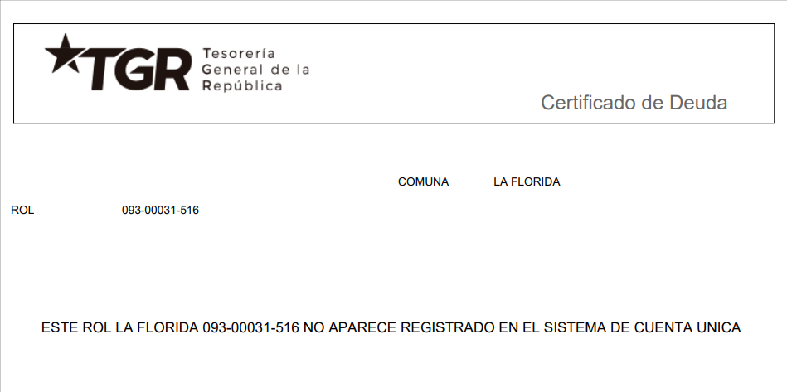
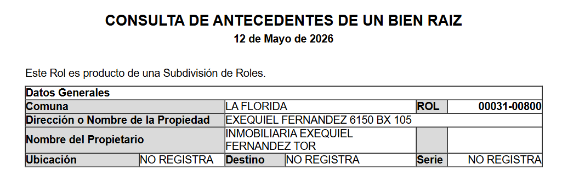
 |  |  |  |  |  |  |  |  |  |  |  |  |  |  |  |  |  |  |  |  |  |  |  |  |  |  |  |  |  |  |  |  |  |  |  |  |  |  |  |  |  |  |  |  |  |  |  |  |  |  |  |  |  |  |  |  |  |  |  |  |  |  |  |  |  | 0
INFORME DE TASACIÓN

 |  | Nº Interno |  |  |  |  |  |  |  |  |  |  | : | HEV -3183 |  |  |  |  |  |  |  |  |  |  |  |  |  |  |  |  |  |  |  |  |  |  |  |  |  |  |  |  |  |  |  |  |  |  |  |  |  |  |  |  |  |  |  |  |  |  |  |  |  | Hoja N°1 |  | Ficha de Solicitud cambiar a SI imprimir hoja ULH si corresponde

Identificación |  | Cliente |  |  |  |  | : | Carlos Andrés Cortes Pérez |  |  |  |  |  |  |  |  |  | Dirección |  |  |  |  |  |  | : | Exequiel Fernandez Nº 6150 |  |  |  |  |  |  |  |  |  |  |  |  | DFL-2 |  |  |  |  |  |  |  | : | SI |  |  |  |  |  |  | Ubicación/Empresa
 |  | RUT Cliente |  |  |  |  | : | 0 |  |  |  |  |  |  |  |  |  | Depto. |  |  |  |  |  |  | : | Nº 411, Torre 3 |  |  |  |  |  |  |  |  |  |  |  |  | Año Construccion |  |  |  |  |  |  |  | : | 2026
 |  | Propietario |  |  |  |  | : | Inmobiliaria Exequiel Fernández Torre Tres SpA |  |  |  |  |  |  |  |  |  | Comuna |  |  |  |  |  |  | : | La Florida |  |  |  |  |  |  |  |  |  |  |  |  | Vida util |  |  |  |  |  |  |  | : | 70
 |  | RUT Prop. |  |  |  |  | : | 77.294.373-3 |  |  |  |  |  |  |  |  |  | Region |  |  |  |  |  |  | : | Metropolitana de Santiago |  |  |  |  |  |  |  |  |  |  |  |  | Permiso |  |  |  |  |  |  |  | : | N° 508 22-08-2025
 |  | Ejecutivo |  |  |  |  | : | Felipe Ramírez Silva |  |  |  |  |  |  |  |  |  | Rol |  |  |  |  |  |  | : | 31-516 |  |  |  |  |  |  |  |  |  |  |  |  | Recepcion |  |  |  |  |  |  |  | : | N° 27 13-01-2026
 |  | Tasador |  |  |  |  | : | Sergio Gajardo |  |  |  |  |  |  |  |  |  | Edificio |  |  |  |  |  |  | : | Exequiel Fernandez |  |  |  |  |  |  |  |  |  |  |  |  | Ampliación |  |  |  |  |  |  |  | : | No
 |  | Objetivo |  |  |  |  | : | Crédito Hipotecario |  |  |  |  |  |  |  |  |  | Pisos Propiedad |  |  |  |  | : | 22 |  |  |  |  | Subterraneos |  |  |  |  | : | 4 |  |  |  | Estado conservacion |  |  |  |  |  |  |  | : | NUEVO - S/USO
 |  | Tipo Prop. |  |  |  |  | : | Departamento |  |  |  |  |  |  |  |  |  | Piso |  |  | : | 4 |  |  |  |  |  |  | Sitio/Lote |  | 0 |  |  |  |  |  |  |  | Sello SEC |  |  |  |  |  |  |  | : | No Aplica/Full eléctrico
 |  | Fecha Tasación |  |  |  |  | : | 12/05/2026 |  |  |  |  |  |  |  |  |  | Zona |  | : | E-AA1(La Florida) |  |  |  |  |  |  |  | Manzana |  | 0 |  |  |  |  |  |  |  | Afecto a expropi. |  |  |  |  |  |  |  | : | NO
 |  | Destino SII |  |  |  |  | : | HABITACIONAL |  |  |  |  |  |  |  |  |  | Estacionamientos Asociados |  |  |  |  |  |  |  |  | : | 1 |  |  |  |  |  |  |  |  |  |  | Fuente Información |  |  |  |  |  |  |  | : | DOM, Plano Catastro
 |  | Ejecutivo |  |  |  |  | : | 0 |  |  |  |  |  |  |  |  |  | Estacionamientos Asignados |  |  |  |  |  |  |  |  | : | 0 |  |  |  |  |  |  |  |  |  |  | Descripcion Expropiación
 |  | Formalizador |  |  |  |  |  |  |  |  |  |  |  |  |  |  |  | Bodegas |  |  |  |  |  |  |  |  | : | 0 |  |  |  |  |  |  |  |  |  |  | De acuerdo al DOM, Plano Catastro de la Municipalidad de La Florida la propiedad NO cuenta con expropiación.
 |  | N° SOLICITUD |  |  |  |  | : | 25678

Síntesis de la Prop. |  | El bien es un departamento que se encuentra en el Edificio Exequiel Fernandez - Torre 3, ubicado en Exequiel Fernandez Nº 6150. El edificio se desarrolla en un volumen de 22 pisos y 4 subterráneos el cual está conectado por 3 ascensores. Los espacios comunes se encuentran azotea y en primer piso, cuenta con sala de eventos, gimnasio, sala lavado mascotas, piscina, quincho, bicicletero, jardines interiores. La propiedad se encuentra en el piso 4 con orientación este, tiene 41,08 m² interiores y 6,53 m² de terraza. El departamento cuenta con living - comedor con salida a terraza, cocina americana, espacio para lavadora, dos dormitorios con baño en suite y closet mural. Tiene asignado el estacionamiento cubierto N° 105.

 |  |  |  |  |  |  |  |  |  |  |  |  |  |  |  |  |  |  |  |  |  |  |  |  |  |  |  |  |  |  |  |  |  |  |  |  |  |  |  |  |  |  |  |  |  |  |  |  |  |  |  |  |  |  |  |  |  |  |  |  |  |  |  |  |  | IR A:
 |  | El sector es de carácter mixto. El cual se compone de viviendas de baja densidad, algunas de las cuales han sido modificadas para albergar comercio, edificios habitacional de altura media, servicios y comercios varios. El comercio, el transporte y los servicios se encuentran en la avenida más cercana: Avenida Departamental.

Referencias y Mercado |  | REF. OFERTAS |  |  |  |  |  |  | Dirección referencias |  |  |  |  |  |  |  |  |  |  |  |  | Año |  | Teléfono |  |  |  | Total UF |  |  |  | Sup. Terreno. |  |  |  | Sup. Constr. |  |  |  |  | OO.CC. |  |  | UF/m² T. |  |  | UF/m² C. |  |  |  | Comentarios Relevantes
 |  | 1 | May-26 |  |  | Ofert. |  | Froilán Lagos 1360 , La Florida |  |  |  |  |  |  |  |  |  |  |  |  |  | 2026 |  | 9 4096 4293 |  |  |  | 4,100 |  |  |  | - |  |  |  | 54.80 |  |  |  |  | - |  |  | - |  |  | 74.82
 |  | 2 | May-26 |  |  | Ofert. |  | Av. Vicuña Mackenna Oriente 6480 , La Florida |  |  |  |  |  |  |  |  |  |  |  |  |  | 2026 |  | 9 9231 0134 |  |  |  | 4,050 |  |  |  | - |  |  |  | 55.77 |  |  |  |  | - |  |  | - |  |  | 72.62
 |  | 3 | May-26 |  |  | Ofert. |  | Mirador Azul 835 , La Florida |  |  |  |  |  |  |  |  |  |  |  |  |  | 2026 |  | 9 4096 4293 |  |  |  | 4,130 |  |  |  | - |  |  |  | 57.52 |  |  |  |  | - |  |  | - |  |  | 71.80
 |  | 4 | May-26 |  |  | Ofert. |  | Vicuña Mackenna 5790 , La Florida |  |  |  |  |  |  |  |  |  |  |  |  |  | 2026 |  | 9 7512 1219 |  |  |  | 3,939 |  |  |  | - |  |  |  | 56.18 |  |  |  |  | - |  |  | - |  |  | 70.11
 |  | 5 | May-26 |  |  | Ofert. |  | Avenida Departamental 4730 |  |  |  |  |  |  |  |  |  |  |  |  |  | 2026 |  | 9 3445 4991 |  |  |  | 4,609 |  |  |  | - |  |  |  | 52.78 |  |  |  |  | - |  |  | - |  |  | 87.32
 |  | PROMEDIO DE LA MUESTRA |  |  |  |  |  |  |  |  |  |  |  |  |  |  |  |  |  |  |  |  |  |  |  |  |  | 4,166 |  |  |  | - |  |  |  | 55 |  |  |  |  | - |  |  | - |  |  | 75.34
 |  | TASACION |  |  |  |  |  |  |  |  |  |  |  |  |  |  |  |  |  |  |  |  |  |  |  |  |  | 3,859 |  |  |  | - |  |  |  | 48 |  |  |  |  | 400 |  |  | - |  |  | 72.65
 |  | TASACION V/S PROMEDIO DE LA MUESTRA |  |  |  |  |  |  |  |  |  |  |  |  |  |  |  |  |  |  |  |  |  |  |  |  |  | 0% |  |  |  | 0% |  |  |  | 0% |  |  |  |  |  |  |  | 0% |  |  | -4% |  |  |  | ANALISIS DE RENTABILIDAD
 |  | REF. C.B.R. |  |  |  |  |  |  | Dirección referencias |  |  |  |  |  |  |  |  |  |  |  |  | Año |  | Foja y Número |  |  |  | Total UF |  |  |  | Sup. Terreno. |  |  |  | Sup. Constr. |  |  |  |  | OO.CC. |  |  | UF/m² T. |  |  | UF/m² C. |  |  |  | Vida Util Remanente Años |  |  |  |  |  |  | 70 años
 |  | 6 | Feb-24 |  |  | CBR. |  | Vicuña Mackenna Poniente 5954 Dp 1105 |  |  |  |  |  |  |  |  |  |  |  |  |  | 2010 |  | 17076 24013 |  |  |  | 3,450 |  |  |  | - |  |  |  | 52.00 |  |  |  |  | - |  |  | 0.00 |  |  | 66.35 |  |  |  | Arriendo Bruto $ / mes |  |  |  |  |  |  | $640,000
 |  | 7 | 0 |  |  | CBR. |  |  |  |  |  |  |  |  |  |  |  |  |  |  |  |  |  | 0 |  |  |  | - |  |  |  | - |  |  |  | - |  |  |  |  | - |  |  | 0.00 |  |  | 0.00 |  |  |  | UF/ mes |  |  |  |  |  |  | UF15.9
 |  | 8 | 0 |  |  | CBR. |  |  |  |  |  |  |  |  |  |  |  |  |  |  |  |  |  | 0 |  |  |  | - |  |  |  | - |  |  |  | - |  |  |  |  | - |  |  | 0.00 |  |  | 0.00 |  |  |  | Gasto Anual $ |  |  |  |  |  |  | $640,000
 |  | 9 | 0 |  |  | CBR. |  |  |  |  |  |  |  |  |  |  |  |  |  |  |  |  |  | 0 |  |  |  | - |  |  |  | - |  |  |  | - |  |  |  |  | - |  |  | 0.00 |  |  | 0.00 |  |  |  | Tasa Exigida Proyecto |  |  |  |  |  |  | 4,5%
 |  | PROMEDIO DE LA MUESTRA |  |  |  |  |  |  |  |  |  |  |  |  |  |  |  |  |  |  |  |  |  |  |  |  |  | 3,450 |  |  |  | - |  |  |  | 52 |  |  |  |  | - |  |  | 0.00 |  |  | 66.35 |  |  |  | Tiempo Renta (años) |  |  |  |  |  |  | 65 años
 |  | TASACION |  |  |  |  |  |  |  |  |  |  |  |  |  |  |  |  |  |  |  |  |  |  |  |  |  | 3,859 |  |  |  | - |  |  |  | 48 |  |  |  |  | 400 |  |  | 0.00 |  |  | 72.65 |  |  |  | Ingreso Líquido Anual |  |  |  |  |  |  | $7,040,000
 |  | TASACION V/S PROMEDIO DE LA MUESTRA |  |  |  |  |  |  |  |  |  |  |  |  |  |  |  |  |  |  |  |  |  |  |  |  |  | 0% |  |  |  | 0% |  |  |  | 0% |  |  |  |  |  |  |  | 0% |  |  | 10% |  |  |  | Renta Perpetua |  |  |  |  |  |  | $156,444,444

 |  | ANÁLISIS DE LAS REFERENCIAS
 |  | Las muestras fueron seleccionadas por ser propiedades que comparten características similares en cuanto a dimensiones, programa, tipología de edificación, sector y se homologa en función a sus características propias como; diseño constructivo, calidad de sus materiales, calidad de sus revestimientos interiores y estado de mantención.

Valores y Firma |  | CUADRO DE VALORACION
 |  | Item |  |  |  | Nº | Detalle Item valorado |  |  |  |  |  |  |  | Rol SII |  |  | Año |  | Tipo |  |  | Situación Municipal |  |  |  |  |  | Estado |  | Grntía. |  |  | Origen Super. |  |  | Superficie m² |  |  |  |  |  | UF/m² Nuevo |  |  |  | D. F. |  |  | UF/m² |  |  | Valor Comercial UF |  |  |  | Valor Seguros UF |  |  |  |  |  | Valor Liquidación UF
 |  | Edificación |  |  |  | 1 | Depto Nº 411, Torre 3 |  |  |  |  |  |  |  | 31-516 |  |  | 2026 |  | HA |  |  | Regularizado |  |  |  |  |  | E |  | N/D |  |  | Plano Prop. |  |  | 41.08 |  |  |  |  |  | 78.00 |  |  |  | 1.00 |  |  | 78.00 |  |  | 3,204.24 |  |  |  | 2,563.39 |  |  |  |  |  | 2,643.50
 |  | Edificación |  |  |  | 2 | Terraza |  |  |  |  |  |  |  | 31-516 |  |  | 2026 |  | HA |  |  | Regularizado |  |  |  |  |  | E |  | N/D |  |  | Plano Prop. |  |  | 6.53 |  |  |  |  |  | 39.00 |  |  |  | 1.00 |  |  | 39.00 |  |  | 254.67 |  |  |  | 203.74 |  |  |  |  |  | 210.10
 |  | Estac. Cub |  |  |  | 1 | Estacionamiento Nº 105 |  |  |  |  |  |  |  | 31-800 |  |  | 2026 |  | HA |  |  | Regularizado |  |  |  |  |  | E |  | N/D |  |  | Plano Prop. |  |  | 1.00 |  |  |  |  |  | 400.00 |  |  |  | 1.00 |  |  | 400.00 |  |  | 400.00 |  |  |  | 320.00 |  |  |  |  |  | 330.00
 |  | 0 |  |  |  | 0 | 0 |  |  |  |  |  |  |  | 0 |  |  | 0 |  | 0 |  |  | 0 |  |  |  |  |  | 0 |  | 0 |  |  | 0 |  |  | 0.00 |  |  |  |  |  | 0.00 |  |  |  | 0.00 |  |  | 0.00 |  |  | 0.00 |  |  |  | 0.00 |  |  |  |  |  | 0.00
 |  | 0 |  |  |  |  | 0 |  |  |  |  |  |  |  | 0 |  |  | 0 |  | 0 |  |  | 0 |  |  |  |  |  | 0 |  | 0 |  |  | 0 |  |  | 0.00 |  |  |  |  |  | 0.00 |  |  |  | 0.00 |  |  | 0.00 |  |  | 0.00 |  |  |  | 0.00 |  |  |  |  |  | 0.00
 |  | 0 |  |  |  |  | 0 |  |  |  |  |  |  |  | 0 |  |  | 0 |  | 0 |  |  | 0 |  |  |  |  |  | 0 |  | 0 |  |  | 0 |  |  | 0.00 |  |  |  |  |  | 0.00 |  |  |  | 0.00 |  |  | 0.00 |  |  | 0.00 |  |  |  | 0.00 |  |  |  |  |  | 0.00
 |  | 0 |  |  |  |  | 0 |  |  |  |  |  |  |  | 0 |  |  | 0 |  | 0 |  |  | 0 |  |  |  |  |  | 0 |  | 0 |  |  | 0 |  |  | 0.00 |  |  |  |  |  | 0.00 |  |  |  | 0.00 |  |  | 0.00 |  |  | 0.00 |  |  |  | 0.00 |  |  |  |  |  | 0.00
 |  | 0 |  |  |  |  | 0 |  |  |  |  |  |  |  | 0 |  |  | 0 |  | 0 |  |  | 0 |  |  |  |  |  | 0 |  | 0 |  |  | 0 |  |  | 0.00 |  |  |  |  |  | 0.00 |  |  |  | 0.00 |  |  | 0.00 |  |  | 0.00 |  |  |  | 0.00 |  |  |  |  |  | 0.00
 |  | TOTAL EDIFICACION |  |  |  |  |  |  |  |  |  |  |  |  |  |  |  | 0 |  |  |  |  |  |  |  |  |  |  |  |  | 2 |  |  |  |  |  | 47.61 |  |  |  |  |  | 72.65 |  |  |  | 1.00 |  |  | 72.65 |  |  | UF |  | 3,458.91 |  | 2,767.13 |  |  |  |  |  | 2,853.60
 |  | TOTAL OBRAS COMPLEMENTARIAS |  |  |  |  |  |  |  |  |  |  |  |  |  |  |  |  |  |  |  |  |  |  |  |  |  |  |  |  | 1 |  |  |  |  |  | 1.00 |  |  |  |  |  | 400.00 |  |  |  | 0.00 |  |  |  |  |  | UF |  | 400.00 |  | 320.00 |  |  |  |  |  | 330.00
 |  | TOTAL TERRENO |  |  |  |  |  |  |  |  |  |  |  |  |  |  |  |  |  |  |  |  |  |  |  |  |  |  |  |  | 0 |  |  |  |  |  | 0.00 |  |  |  |  |  | 0.00 |  |  |  | 0.00 |  |  | 0.00 |  |  | UF |  | 0,00 |  | 0,00 |  |  |  |  |  | 0,00
 |  |  | FOTO FACHADA |  |  |  |  |  |  |  |  |  |  |  |  |  |  |  |  |  |  |  |  |  |  |  |  |  |  |  |  |  |  |  |  |  | VALOR COMERCIAL NORMAL |  |  |  |  |  |  |  |  |  |  |  |  |  | : |  | UF |  | 3,858.91 |  | 3,087.13 |  |  |  |  |  | 3,183.60
 |  |  |  |  |  |  |  |  |  |  |  |  |  |  |  |  |  |  |  |  |  |  |  |  |  |  |  |  |  |  |  |  |  |  |  |  | BIENES NO CONSIDERADOS GARANTIA |  |  |  |  |  |  |  |  |  |  |  |  |  | : |  | UF |  | 0.00

 |  |  |  |  |  |  |  |  |  |  |  |  |  |  |  |  |  |  |  |  |  |  |  |  |  |  |  |  |  |  |  |  |  |  |  |  | VALOR TASACIÓN

 |  |  |  |  |  |  |  |  |  |  |  |  |  |  |  |  |  |  |  |  |  |  |  |  |  |  |  |  |  |  |  |  |  |  |  |  | UF |  | 3,858.91 |  |  |  |  |  |  |  | $ | 155,477,298 |  |  |  |  |  |  |  | al | 12/05/2026
 |  |  |  |  |  |  |  |  |  |  |  |  |  |  |  |  |  |  |  |  |  |  |  |  |  |  |  |  |  |  |  |  |  |  |  |  |  |  |  |  |  |  |  |  |  |  |  |  |  |  |  |  | Velocidad de venta normal : | 8 A 10 MESES
 |  |  |  |  |  |  |  |  |  |  |  |  |  |  |  |  |  |  |  |  |  |  |  |  |  |  |  |  |  |  |  |  |  |  |  |  | 1UF |  | = | $ 40,290.47 |  |  |  |  |  |  |  |  |  |  |  |  |  |  |  |  |  |  |  |  | 1US$ | = | $ 894.25
 |  |  |  |  |  |  |  |  |  |  |  |  |  |  |  |  |  |  |  |  |  |  |  |  |  |  |  |  |  |  |  |  |  |  |  |  | Valor de Reposición |  |  |  |  |  |  |  |  | : | US$ |  | 142,695 |  |  |  | UF |  | 3,167.13 |  |  |  | $ | 127,605,076
 |  |  |  |  |  |  |  |  |  |  |  |  |  |  |  |  |  |  |  |  |  |  |  |  |  |  |  |  |  |  |  |  |  |  |  |  | Seguro Incendio y otros |  |  |  |  |  |  |  |  | : | US$ |  | 139,091 |  |  |  | UF |  | 3,087.13 |  |  |  | $ | 124,381,838
 |  |  |  |  |  |  |  |  |  |  |  |  |  |  |  |  |  |  |  |  |  |  |  |  |  |  |  |  |  |  |  |  |  |  |  |  | Avalúo fiscal propiedad |  |  |  |  |  |  |  |  | : | US$ |  | - |  |  |  | UF |  | 0.00 |  |  |  | $ | NO REGISTRA
 |  |  |  |  |  |  |  |  |  |  |  |  |  |  |  |  |  |  |  |  |  |  |  |  |  |  |  |  |  |  |  |  |  |  |  |  | Valor a Remate |  |  |  |  |  |  | 65% |  | : | US$ |  | 113,011 |  |  |  | UF |  | 2,508.29 |  |  |  | $ | 101,060,243
 |  |  |  |  |  |  |  |  |  |  |  |  |  |  |  |  |  |  |  |  |  |  |  |  |  |  |  |  |  |  |  |  |  |  |  |  | Liquid. Normal |  |  |  |  |  |  | 82.5% |  | : | US$ |  | 143,437 |  |  |  | UF |  | 3,183.60 |  |  |  | $ | 128,268,771
 |  |  | Tasador |  |  |  | : | Sergio Gajardo |  |  |  |  |  |  |  |  |  |  |  |  |  |  |  |  |  |  |  |  |  |  |  |  |  |  |  |  | El profesional que firma declara que no tiene hoy, ni espera tener en el futuro, interés en la propiedad tasada ni ningún impedimento para llevar a cabo este trabajo. No tiene personal interés ni participación en los usos que se hagan de la tasación ni con las personas que participen en la operación. Ha inspeccionado la vivienda y la información que en esta fecha presenta es totalmente verdadera, y no ha olvidado nada de importancia. Los inconvenientes y limitaciones que pueda tener la vivienda y su vecindario están mencionados. Por otra parte se mantendrá un nivel de confidencialidad de la información obtenida, acorde a las exigencias de la Institución, que desde ya declara conocer y aceptar.
 |  |  | Visador |  |  |  | : | Héctor Martínez C. |  |  |  |  |  |  |  |  |  |  |  | Firma |  |  |  | :
 |  |  | Fecha visita |  |  |  | : | 2026-05-12
 |  |  | Fecha Visado |  |  |  | : | 2026-05-14
 |  |  | REVISOR |  |  |  |  | Hipotecaria Evoluciona
 |  |  | Fecha revisión |  |  |  |  |  | : | 0
 |  |  |  |  |  |  |  |  |  |  |  |  |  |  |  |  |  |  |  |  |  |  |  |  |  |  |  |  |  |  |  |  |  |  |  |  |  |  |  |  |  |  |  |  |  |  |  |  |  |  |  |  |  |  |  |  |  |  |  |  |  |  |  | Hoja N°2
 |  | Nombre Cliente |  |  |  |  |  |  |  | Carlos Andrés Cortes Pérez |  |  |  |  |  |  |  |  |  |  |  |  |  |  |  |  |  |  |  |  |  |  |  |  |  |  | Dirección |  |  |  |  |  |  |  |  | Exequiel Fernandez Nº 6150, Departamento: Nº 411, Torre 3, Edificio Exequiel Fernandez
 |  | RUT |  |  |  |  |  |  |  | 0 |  |  |  |  |  |  |  |  |  |  |  |  |  |  |  |  |  |  |  |  |  |  |  |  |  |  | Nº Interno |  |  |  |  |  |  |  |  | HEV -3183

 |  | Mapa de ubicación de referencias

Plano de Emplazamiento y referencias |  | 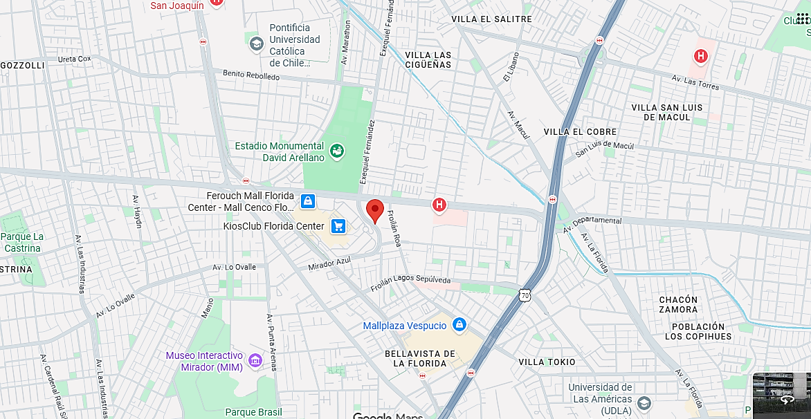
Propiedad

CBR

Propiedad
CBR

 | i

1
2
3

 |  |  |  | Fachada |  |  |  |  |  |  |  |  |  |  |  |  |  |  |  |  |  |  |  |  |  |  | Fachada |  |  |  |  |  |  |  |  |  |  |  |  |  |  |  |  |  |  |  |  | Fachada
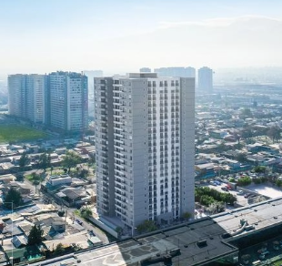
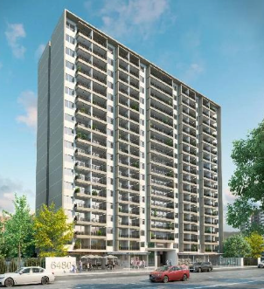
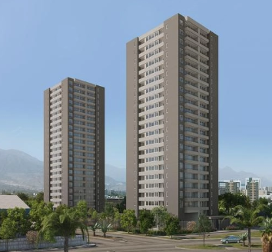

FOTOS DE PREFERENCIA FACHADA

 |  |  |  | Referencia Nº 1 |  |  |  |  |  |  |  |  |  |  |  |  |  |  |  |  |  |  |  |  | Referencia Nº 2 |  |  |  |  |  |  |  |  |  |  |  |  |  |  |  |  |  |  |  |  |  | Referencia Nº 3

 |  |  | Tipo: |  |  |  | Ofert. |  |  |  |  |  |  |  |  |  |  |  |  |  |  |  |  | Tipo: |  |  |  | Ofert. |  |  |  |  |  |  |  |  |  |  |  |  |  |  |  |  |  | Tipo: |  |  |  | Ofert.
 |  |  | Dirección: |  |  |  | Froilán Lagos 1360 , La Florida |  |  |  |  |  |  |  |  |  |  |  |  |  |  |  |  | Dirección: |  |  |  | Av. Vicuña Mackenna Oriente 6480 , La Florida |  |  |  |  |  |  |  |  |  |  |  |  |  |  |  |  |  | Dirección: |  |  |  | Mirador Azul 835 , La Florida
 |  |  | Valor UF: |  |  |  | 4,100 |  |  |  |  |  |  |  |  |  |  |  |  |  |  |  |  | Valor UF: |  |  |  | 4,050 |  |  |  |  |  |  |  |  |  |  |  |  |  |  |  |  |  | Valor UF: |  |  |  | 4,130
 |  |  | Año: |  |  |  | 2,026 |  |  |  |  |  |  |  |  |  |  |  |  |  |  |  |  | Año: |  |  |  | 2,026 |  |  |  |  |  |  |  |  |  |  |  |  |  |  |  |  |  | Año: |  |  |  | 2,026
 |  |  | Sup const: |  |  |  | 54.80 m² |  |  |  |  |  |  |  |  |  |  |  |  |  |  |  |  | Sup const: |  |  |  | 55.77 m² |  |  |  |  |  |  |  |  |  |  |  |  |  |  |  |  |  | Sup const: |  |  |  | 57.52 m²
 |  |  | Terreno: |  |  |  | 0.00 m² |  |  |  |  |  |  |  |  |  |  |  |  |  |  |  |  | Terreno: |  |  |  | 0.00 m² |  |  |  |  |  |  |  |  |  |  |  |  |  |  |  |  |  | Terreno: |  |  |  | 0.00 m²
 |  |  | Telefono: |  |  |  | 9 4096 4293 |  |  |  |  |  |  |  |  |  |  |  |  |  |  |  |  | Telefono: |  |  |  | 9 9231 0134 |  |  |  |  |  |  |  |  |  |  |  |  |  |  |  |  |  | Telefono: |  |  |  | 9 4096 4293

 |  |  |  |  |  |  |  |  |  |  |  |  |  |  |  |  |  |  |  |  |  |  |  |  |  |  |  |  |  |  |  |  |  |  |  |  |  |  |  |  |  |  |  |  |  |  |  |  |  |  |  |  |  |  |  |  |  |  |  |  |  |  |  |  | Hoja N°3
 |  | Nombre Cliente |  |  |  |  |  |  |  | Carlos Andrés Cortes Pérez |  |  |  |  |  |  |  |  |  |  |  |  |  |  |  |  |  |  |  |  |  |  |  |  |  |  | Dirección |  |  |  |  |  |  |  |  | Exequiel Fernandez Nº 6150, Departamento: Nº 411, Torre 3, Edificio Exequiel Fernandez
 |  | RUT |  |  |  |  |  |  |  | 0 |  |  |  |  |  |  |  |  |  |  |  |  |  |  |  |  |  |  |  |  |  |  |  |  |  |  | Nº Interno |  |  |  |  |  |  |  |  | HEV -3183

Exigencias |  | Superf. Predial Mínimo |  |  |  |  |  |  | : | 2000 |  |  |  | m² |  |  | Coef Máx Constructibidad |  |  |  |  |  |  | : | 2.2 |  |  |  |  |  |  |  |  | PROPIEDAD ACOGIDA A: |  |  |  |  |  |  |  |  |  |  |  |  |  | CUMPLE PLAN REGULADOR VIGENTE
 |  | Frente Predial Mínimo |  |  |  |  |  |  | : | OGUC |  |  |  | mts. |  |  | Altura Edificación |  |  |  |  |  |  | : | 22 |  |  |  | mts. |  |  |  |  | D.F.L. 2 |  |  |  |  |  |  |  |  |  | : | SI |  |  | Según el uso actual del bien |  |  |  |  |  |  |  |  |  | : | SI
 |  | % Ocupación Suelo |  |  |  |  |  |  | : | 35 |  |  |  | % |  |  | Distancia medianero |  |  |  |  |  |  | : | OGUC |  |  |  | mts. |  |  |  |  | LEY 6071 (Venta por Pisos) |  |  |  |  |  |  |  |  |  | : | NO |  |  | Según tipo construcción |  |  |  |  |  |  |  |  |  | : | SI
 |  | Sistema Agrupamiento |  |  |  |  |  |  | : | Aislado |  |  |  |  |  |  |  |  |  |  |  |  |  |  |  |  |  |  |  |  |  |  |  | LEY 9135 (Ley Pereira) |  |  |  |  |  |  |  |  |  | : | NO |  |  | Uso más probable del bien |  |  |  |  |  |  |  |  |  | : | HABITACIONAL
 |  |  |  |  |  |  |  |  |  |  |  |  |  |  |  |  |  |  |  |  |  |  |  |  |  |  |  |  |  |  |  |  |  | LEY 19537 (Coprop. Inmob.) |  |  |  |  |  |  |  |  |  | : | SI |  |  | Cambios en Plan Regulador |  |  |  |  |  |  |  |  |  | : | NO CONTEMPLA

Sector |  | Demanda: |  |  |  |  |  |  | Medio |  |  |  |  |  | Tendencia: |  |  |  |  | Estable |  |  |  |  |  |  | Densidad: |  |  |  |  |  | Media |  |  |  |  | Mercado: |  |  |  |  | Estrato Medio |  |  |  |  |  |  |  |  |  | ABC1: |  |  |  |  |  |  | NO/No Homogéneo

 |  | Destino barrio |  |  |  |  |  | : | Habitacional |  |  |  |  |  |  |  |  |  | Antejardin |  |  |  |  |  |  | : | Sí |  |  |  |  |  |  |  |  |  |  |  | Uso de terrenos
 |  | Tipo zona |  |  |  |  |  | : | Urbana |  |  |  |  |  |  |  |  |  | Red Eléctrica |  |  |  |  |  |  | : | Red Aérea |  |  |  |  |  |  |  |  |  |  |  | Casas |  |  |  |  | 40 |  | % |  |  |  |  |  | Industrial |  |  |  |  | 0 |  | %
 |  | Calzada |  |  |  |  |  | : | Hormigón |  |  |  |  |  |  |  |  |  | Agua Potable |  |  |  |  |  |  | : | Matriz Pública |  |  |  |  |  |  |  |  |  |  |  | Deptos. |  |  |  |  | 30 |  | % |  |  |  |  |  | Comercial |  |  |  |  | 15 |  | %
 |  | Acera |  |  |  |  |  | : | Pastelón |  |  |  |  |  |  |  |  |  | Gas |  |  |  |  |  |  | : | Full Eléctrica |  |  |  |  |  |  |  |  |  |  |  | Condominios |  |  |  |  | 0 |  | % |  |  |  |  |  | Sitios Eriazos |  |  |  |  | 0 |  | %
 |  | Solera |  |  |  |  |  | : | Solera |  |  |  |  |  |  |  |  |  | Proy. Uso Terrenos |  |  |  |  |  |  | : | Estacionario |  |  |  |  |  |  |  |  |  |  |  | Equip. Comer |  |  |  |  | 15 |  | % |  |  |  |  |  | Otros |  |  |  |  | 0 |  | %

Arteria

 |  |  |  |  |  |  |  |  |  |  |  |  |  |  |  |  |  |  |  |  | 0 | 0 |  | Arteria Principal |  |  |  |  |  | : | Avenida Departamental

Terreno |  | Superficie |  |  |  |  | : | 0.00 m² |  |  |  |  |  |  |  |  |  |  |  |  |  |  |  |  |  |  |  |  |  |  |  |  |  |  |  |  |  | Frente |  |  |  |  | : | 0
 |  | Forma |  |  |  |  | : | 0.00 m² |  |  |  |  |  |  |  |  |  |  |  |  |  |  |  |  |  |  |  |  |  |  |  |  |  |  |  |  |  | Contrafrente |  |  |  |  | : | 0
 |  | Pendiente |  |  |  |  | : | 0.00 m² |  |  |  |  |  |  |  |  |  |  |  |  |  |  |  |  |  |  |  |  |  |  |  |  |  |  |  |  |  | NORTE |  |  |  |  | : | 0 |  |  |  | 0
 |  | Orientación |  |  |  |  | : | 0.00 m² |  |  |  |  |  |  |  |  |  |  |  |  |  |  |  |  |  |  |  |  |  |  |  |  |  |  |  |  |  | SUR |  |  |  |  | : | 0 |  |  |  | 0

Emplazamiento |  | Tipo agrupamiento |  |  |  |  |  |  |  | : | EDIFICIO |  |  |  |  |  |  |  |  |  |  |  |  |  |  |  |  |  |  |  |  |  |  |  |  |  | Estado de conservación |  |  |  |  |  |  |  |  | : | NUEVO - S/USO
 |  | Diseño Arquitectónico |  |  |  |  |  |  |  | : | TIPICO |  |  |  |  |  |  |  |  |  |  |  |  |  |  |  |  |  |  |  |  |  |  |  |  |  | Predio y/o vista |  |  |  |  |  |  |  |  | : | BUENO
 |  | Utilidad Funcional |  |  |  |  |  |  |  | : | ADECUADA |  |  |  |  |  |  |  |  |  |  |  |  |  |  |  |  |  |  |  |  |  |  |  |  |  | Orientación construcción |  |  |  |  |  |  |  |  | : | ESTE
 |  | Tipo Adosamiento |  |  |  |  |  |  |  | : | EDIF DPTO |  |  |  |  |  |  |  |  |  |  |  |  |  |  |  |  |  |  |  |  |  |  |  |  |  | Relación Terr/Constr |  |  |  |  |  |  |  |  | : | ADECUADO
 |  | Calidad constructiva |  |  |  |  |  |  |  | : | BUENA |  |  |  |  |  |  |  |  |  |  |  |  |  |  |  |  |  |  |  |  |  |  |  |  |  | Iluminación natural |  |  |  |  |  |  |  |  | : | ADECUADA

Características Constructivas |  | Elementos Fundamentales |  |  |  |  |  |  |  |  |  |  |  | Materialidad / Tipo |  |  |  |  |  |  |  |  | Calidad |  |  |  |  |  |  | Estado |  |  |  |  |  |  |  | Otros |  |  |  |  |  |  | Materialidad / Tipo |  |  |  |  |  |  |  |  |  |  |  | Calidad |  |  |  |  |  |  | Estado
 |  | Estructura Soportante |  |  |  |  |  |  | HORMIGON ARMADO |  |  |  |  |  |  |  |  |  |  |  |  |  | BUENA |  |  |  |  |  |  | NUEVO S/USO |  |  |  |  |  |  | Aire Acondicionado |  |  |  |  |  |  | NO PRESENTA
 |  | Divisiones Interiores |  |  |  |  |  |  | ACERO VOLCANITA |  |  |  |  |  |  |  |  |  |  |  |  |  | BUENA |  |  |  |  |  |  | NUEVO S/USO |  |  |  |  |  |  | Calefacción |  |  |  |  |  |  | NO PRESENTA
 |  | Entrepisos |  |  |  |  |  |  | LOSA DE HORMIGON ARMADO |  |  |  |  |  |  |  |  |  |  |  |  |  | BUENA |  |  |  |  |  |  | NUEVO S/USO |  |  |  |  |  |  | Closet Mural |  |  |  |  |  |  | MELAMINA |  |  |  |  |  |  |  |  |  |  |  | BUENA |  |  |  |  |  |  | NUEVO - S/USO
 |  | Cubierta |  |  |  |  |  |  | FE GALVANIZADO |  |  |  |  |  |  |  |  |  |  |  |  |  | BUENA |  |  |  |  |  |  | NUEVO S/USO |  |  |  |  |  |  | Muebles de cocina |  |  |  |  |  |  | MELAMINA Y GRANITO |  |  |  |  |  |  |  |  |  |  |  | BUENA |  |  |  |  |  |  | NUEVO - S/USO
 |  | Revestimiento exterior |  |  |  |  |  |  | ESTUCO Y PINTURA |  |  |  |  |  |  |  |  |  |  |  |  |  | BUENA |  |  |  |  |  |  | NUEVO S/USO |  |  |  |  |  |  | Sanitarios |  |  |  |  |  |  | LOSA NACIONAL CORRIENTE |  |  |  |  |  |  |  |  |  |  |  | BUENA |  |  |  |  |  |  | NUEVO - S/USO
 |  | Cierros exteriores |  |  |  |  |  |  | MAMPARA VIDRIADA |  |  |  |  |  |  |  |  |  |  |  |  |  | BUENA |  |  |  |  |  |  | NUEVO S/USO |  |  |  |  |  |  | Grifería |  |  |  |  |  |  | NACIONAL CORRIENTE |  |  |  |  |  |  |  |  |  |  |  | BUENA |  |  |  |  |  |  | NUEVO - S/USO
 |  | O. Complementarias |  |  |  |  |  |  | TERRAZA |  |  |  |  |  |  |  |  |  |  |  |  |  | BUENA |  |  |  |  |  |  | NUEVO S/USO |  |  |  |  |  |  | Puerta Principal |  |  |  |  |  |  | MADERA |  |  |  |  |  |  |  |  |  |  |  | BUENA |  |  |  |  |  |  | NUEVO - S/USO
 |  | Construcción anexo |  |  |  |  |  |  | 0 |  |  |  |  |  |  |  |  |  |  |  |  |  |  |  |  |  |  |  |  |  |  |  |  |  |  |  | Ventanas |  |  |  |  |  |  | PVC TERMOPANEL |  |  |  |  |  |  |  |  |  |  |  | BUENA |  |  |  |  |  |  | NUEVO - S/USO

 |  | Terminaciones |  |  |  |  |  | Tipo de Pavimento |  |  |  |  |  |  |  |  |  |  |  |  | Material/Marca/Origen |  |  |  |  |  |  |  |  |  |  |  | Revestimiento de Muros |  |  |  |  |  |  |  |  | Terminación de Cielo |  |  |  |  |  |  |  |  |  |  | Iluminación |  |  |  |  |  |  | Estado
 |  | Estar |  |  |  |  | : | PISO FLOTANTE |  |  |  |  |  |  |  |  |  |  |  |  | TIPO LAMINADO |  |  |  |  |  |  |  |  |  |  |  | CARPENTER |  |  |  |  |  |  |  |  | ENLUCIDO / PINTURA |  |  |  |  |  |  |  |  |  |  | BUENA |  |  |  |  |  |  | NUEVO - S/USO
 |  | Dormitorios |  |  |  |  | : | PISO FLOTANTE |  |  |  |  |  |  |  |  |  |  |  |  | TIPO LAMINADO |  |  |  |  |  |  |  |  |  |  |  | CARPENTER |  |  |  |  |  |  |  |  | ENLUCIDO / PINTURA |  |  |  |  |  |  |  |  |  |  | BUENA |  |  |  |  |  |  | NUEVO - S/USO
 |  | Espacios de circulación |  |  |  |  | : | PISO FLOTANTE |  |  |  |  |  |  |  |  |  |  |  |  | TIPO LAMINADO |  |  |  |  |  |  |  |  |  |  |  | CARPENTER |  |  |  |  |  |  |  |  | ENLUCIDO / PINTURA |  |  |  |  |  |  |  |  |  |  | BUENA |  |  |  |  |  |  | NUEVO - S/USO
 |  | Cocina |  |  |  |  | : | PISO FLOTANTE |  |  |  |  |  |  |  |  |  |  |  |  | TIPO LAMINADO |  |  |  |  |  |  |  |  |  |  |  | CERAMICO |  |  |  |  |  |  |  |  | ENLUCIDO / PINTURA |  |  |  |  |  |  |  |  |  |  | BUENA |  |  |  |  |  |  | NUEVO - S/USO
 |  | Baños |  |  |  |  | : | CERAMICO |  |  |  |  |  |  |  |  |  |  |  |  | TIPO PORCELANATO |  |  |  |  |  |  |  |  |  |  |  | CERAMICO |  |  |  |  |  |  |  |  | ENLUCIDO / PINTURA |  |  |  |  |  |  |  |  |  |  | BUENA |  |  |  |  |  |  | NUEVO - S/USO

 |  | Alcantarillado |  |  |  |  | : | Colector |  |  |  |  |  |  |  |  |  |  |  |  |  |  |  |  |  |  |  |  |  |  |  |  |  |  |  |  | Gas |  |  |  |  | : | Full Eléctrica
 |  | Agua Potable |  |  |  |  | : | Matriz Pública |  |  |  |  |  |  |  |  |  |  |  |  |  |  |  |  |  |  |  |  |  |  |  |  |  |  |  |  | Otros |  |  |  |  | :
 |  | Electricidad |  |  |  |  | : | Red Aérea

Habitaciones |  | HABITACIONES |  |  |  |  |  |  |  |  | Comedor |  |  | Living |  | Estar |  |  | Hall |  |  | Suite |  |  |  | D. Simple |  |  |  | D. Serv |  |  |  | Cocina |  |  | Escritorio |  |  |  |  | Baños |  |  | 1/2 Baño |  |  |  | Bñ Serv |  |  | Loggia |  |  |  |  | Otros |  |  |  |  | Superficie (m2)
 |  | Subterráneo |  |  |  |  |  |  |  | : | 0 |  |  | 0 |  | 0 |  |  | 0 |  |  | 0 |  |  |  | 0 |  |  |  | 0 |  |  |  | 0 |  |  | 0 |  |  |  |  | 0 |  |  | 0 |  |  |  | 0 |  |  | 0 |  |  |  |  | 0
 |  | Recintos 1 Nivel |  |  |  |  |  |  |  | : | 1 |  |  | 1 |  | 0 |  |  | 0 |  |  | 2 |  |  |  | 0 |  |  |  | 0 |  |  |  | 1 |  |  | 0 |  |  |  |  | 1 |  |  | 0 |  |  |  | 0 |  |  | 0 |  |  |  |  | 1 |  |  |  |  | 47.61
 |  | Recintos 2 Nivel |  |  |  |  |  |  |  | : | 0 |  |  | 0 |  | 0 |  |  | 0 |  |  | 0 |  |  |  | 0 |  |  |  | 0 |  |  |  | 0 |  |  | 0 |  |  |  |  | 0 |  |  | 0 |  |  |  | 0 |  |  | 0 |  |  |  |  | 0
 |  | Recintos 3 Nivel |  |  |  |  |  |  |  | : | 0 |  |  | 0 |  | 0 |  |  | 0 |  |  | 0 |  |  |  | 0 |  |  |  | 0 |  |  |  | 0 |  |  | 0 |  |  |  |  | 0 |  |  | 0 |  |  |  | 0 |  |  | 0 |  |  |  |  | 0
 |  | Totales |  |  | Total Recintos |  |  |  |  |  |  |  |  | 7 |  |  |  |  |  |  | Dormitorios : |  |  |  | 2 |  |  |  | Baños : |  |  |  | 1 |  |  | Dorm Serv. : |  |  |  |  | 0 |  |  | Baño Serv. : |  |  |  |  |  | 0 |  |  |  |  |  | Total |  |  |  | : | 47.61 m²

 |  | COMODIDADES
 |  | Muebles de Cocina |  |  |  |  |  |  |  | : | SI |  |  |  |  |  |  |  | Piscina |  |  |  |  | : | SI |  |  |  |  |  |  |  |  |  |  | Jardin conformado |  |  |  |  |  |  |  | : | SI |  |  |  |  |  |  |  | Aspiración central |  |  |  |  |  |  | : | NO
 |  | Comedor de Diario |  |  |  |  |  |  |  | : | NO |  |  |  |  |  |  |  | Gimnasio |  |  |  |  | : | SI |  |  |  |  |  |  |  |  |  |  | Calefacción |  |  |  |  |  |  |  | : | NO |  |  |  |  |  |  |  | Climatización |  |  |  |  |  |  | : | NO
 |  | Patio de servicio |  |  |  |  |  |  |  | : | NO |  |  |  |  |  |  |  | Sauna |  |  |  |  | : | NO |  |  |  |  |  |  |  |  |  |  | Alarma |  |  |  |  |  |  |  | : | SI |  |  |  |  |  |  |  | Purificador de aire |  |  |  |  |  |  | : | NO
 |  | Estacionamiento |  |  |  |  |  |  |  | : | SI |  |  |  |  |  |  |  | Bodega |  |  |  |  | : | NO |  |  |  |  |  |  |  |  |  |  | Protecciones/Rejas |  |  |  |  |  |  |  | : | NO |  |  |  |  |  |  |  | Corrientes. Débiles |  |  |  |  |  |  | : | SI

Ampliaciones
 |  | Ampliacion 1 |  |  |  |  | : | Regulado |  |  |  | 0 |  |  | Permiso de edificacion: |  |  |  |  |  |  | 0 |  |  |  |  |  |  |  |  | Recepcion final: |  |  |  |  | 0 |  |  |  |  |  |  | Regulación |  |  |  |  | 0 |  |  |  |  |  |  |  |  | Metros Cuadrados |  |  |  |  |  |  | 0.00 m²
 |  | Ampliacion 2 |  |  |  |  | : | Regulado |  |  |  | 0 |  |  | Permiso de edificacion: |  |  |  |  |  |  | 0 |  |  |  |  |  |  |  |  | Recepcion final: |  |  |  |  | 0 |  |  |  |  |  |  | Regulación |  |  |  |  | 0 |  |  |  |  |  |  |  |  | Metros Cuadrados |  |  |  |  |  |  | 0.00 m²
 |  | Ampliacion 3 |  |  |  |  | : | Regulado |  |  |  | 0 |  |  | Permiso de edificacion: |  |  |  |  |  |  | 0 |  |  |  |  |  |  |  |  | Recepcion final: |  |  |  |  | 0 |  |  |  |  |  |  | Regulación |  |  |  |  | 0 |  |  |  |  |  |  |  |  | Metros Cuadrados |  |  |  |  |  |  | 0.00 m²

 |  |  |  |  |  |  |  |  |  |  |  |  |  |  |  |  |  |  |  |  |  |  |  |  |  |  |  |  |  |  |  |  |  |  |  |  |  |  |  |  |  |  |  |  |  |  |  |  |  |  |  |  |  |  |  |  |  |  |  |  |  |  |  |  | Hoja N°4
 |  | Nombre Cliente |  |  |  |  |  |  |  | Carlos Andrés Cortes Pérez |  |  |  |  |  |  |  |  |  |  |  |  |  |  |  |  |  |  |  |  |  |  |  |  |  |  | Dirección |  |  |  |  |  |  |  |  | Exequiel Fernandez Nº 6150, Departamento: Nº 411, Torre 3, Edificio Exequiel Fernandez
 |  | RUT |  |  |  |  |  |  |  | 0 |  |  |  |  |  |  |  |  |  |  |  |  |  |  |  |  |  |  |  |  |  |  |  |  |  |  | Nº Interno |  |  |  |  |  |  |  |  | HEV -3183

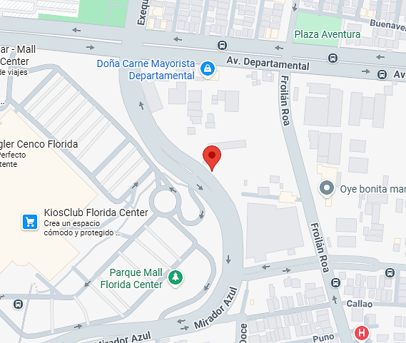
Fotos de la Propiedad

 |  | Ubicación |  |  |  |  |  |  |  |  |  |  |  |  |  |  |  |  |  |  |  |  |  |  |  |  |  |  |  |  |  |  |  |  |  | Planificación
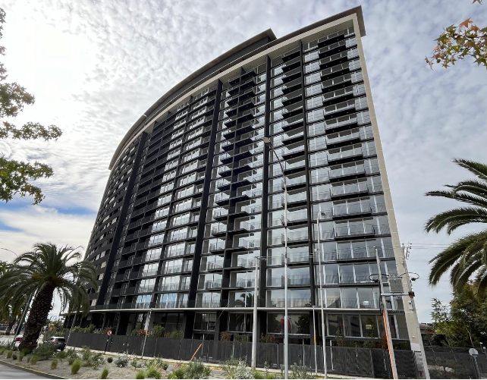
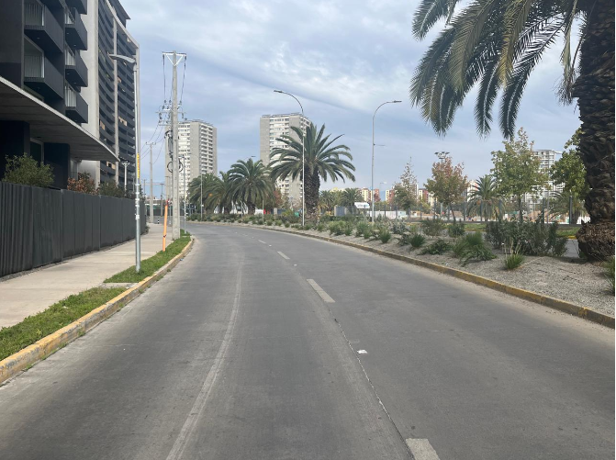

 |  | Fachada |  |  |  |  |  |  |  |  |  |  |  |  |  |  |  |  |  |  |  |  |  |  |  |  |  |  |  |  |  |  |  |  |  | Sector
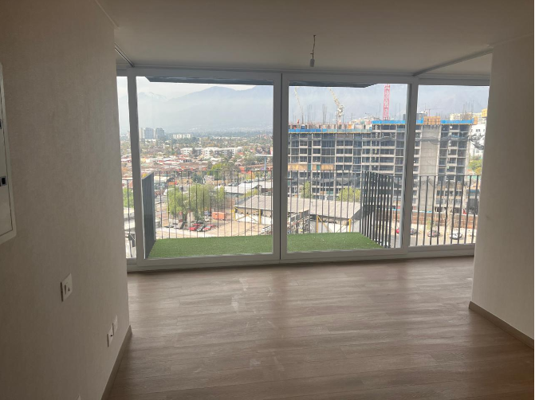
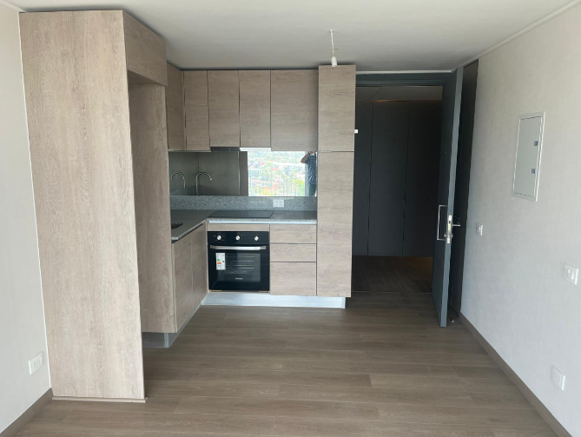

 |  | Living |  |  |  |  |  |  |  |  |  |  |  |  |  |  |  |  |  |  |  |  |  |  |  |  |  |  |  |  |  |  |  |  |  | Cocina americana - Comedor
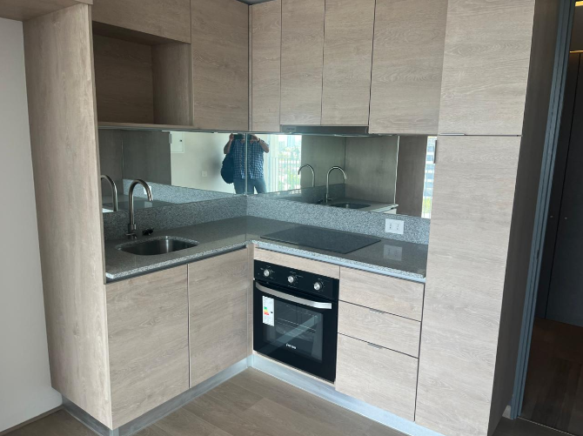
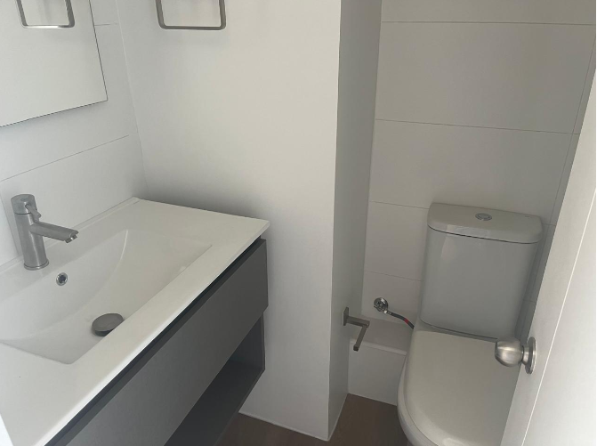

 |  | Cocina |  |  |  |  |  |  |  |  |  |  |  |  |  |  |  |  |  |  |  |  |  |  |  |  |  |  |  |  |  |  |  |  |  | Baño
 |  |  |  |  |  |  |  |  |  |  |  |  |  |  |  |  |  |  |  |  |  |  |  |  |  |  |  |  |  |  |  |  |  |  |  |  |  |  |  |  |  |  |  |  |  |  |  |  |  |  |  |  |  |  |  |  |  |  |  |  |  |  |  |  | Hoja N°5
 |  | Nombre Cliente |  |  |  |  |  |  |  | Carlos Andrés Cortes Pérez |  |  |  |  |  |  |  |  |  |  |  |  |  |  |  |  |  |  |  |  |  |  |  |  |  |  | Dirección |  |  |  |  |  |  |  |  | Exequiel Fernandez Nº 6150, Departamento: Nº 411, Torre 3, Edificio Exequiel Fernandez
 |  | RUT |  |  |  |  |  |  |  | 0 |  |  |  |  |  |  |  |  |  |  |  |  |  |  |  |  |  |  |  |  |  |  |  |  |  |  | Nº Interno |  |  |  |  |  |  |  |  | HEV -3183

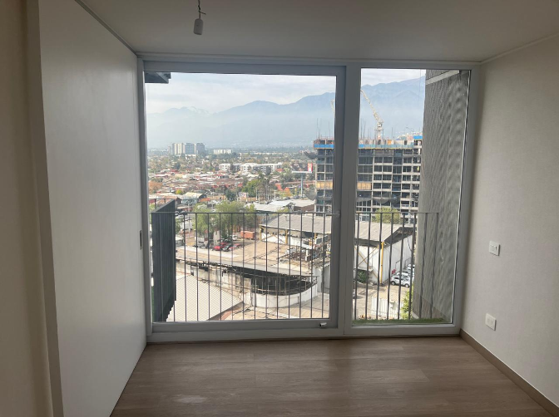
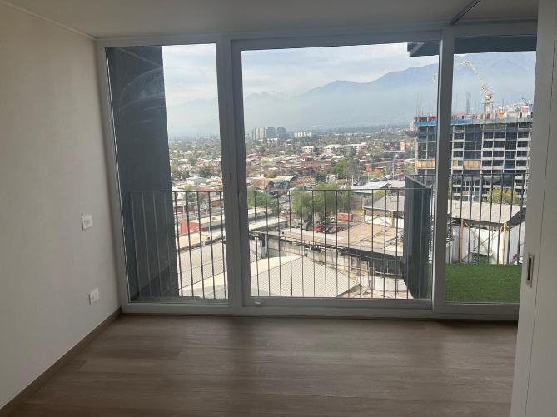
Fotos de la Propiedad

 |  | Dormitorio |  |  |  |  |  |  |  |  |  |  |  |  |  |  |  |  |  |  |  |  |  |  |  |  |  |  |  |  |  |  |  |  |  | Dormitorio
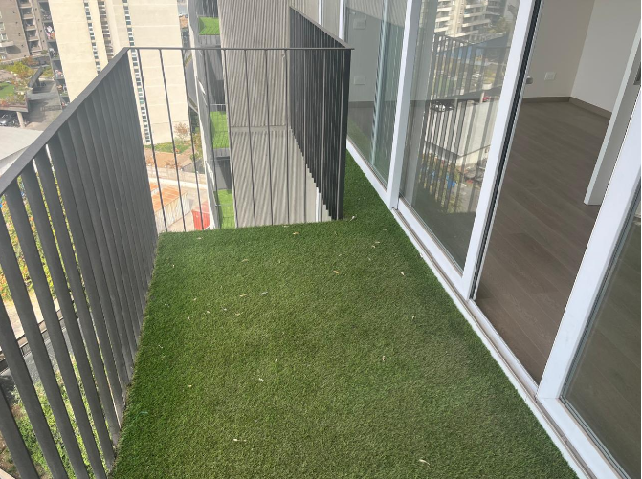
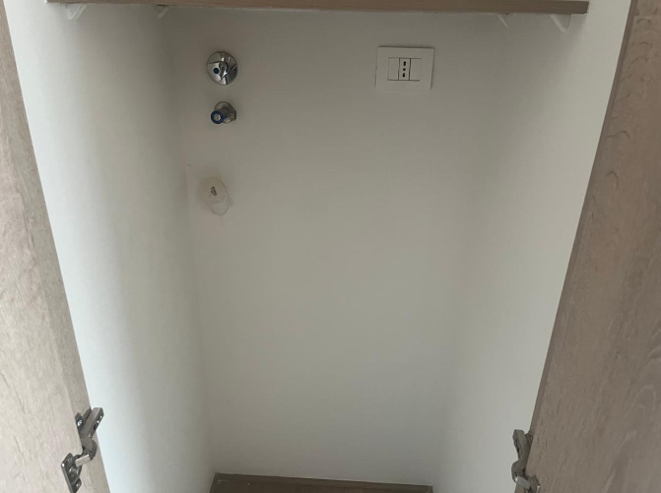

 |  | Terraza |  |  |  |  |  |  |  |  |  |  |  |  |  |  |  |  |  |  |  |  |  |  |  |  |  |  |  |  |  |  |  |  |  | Espacio lavadora
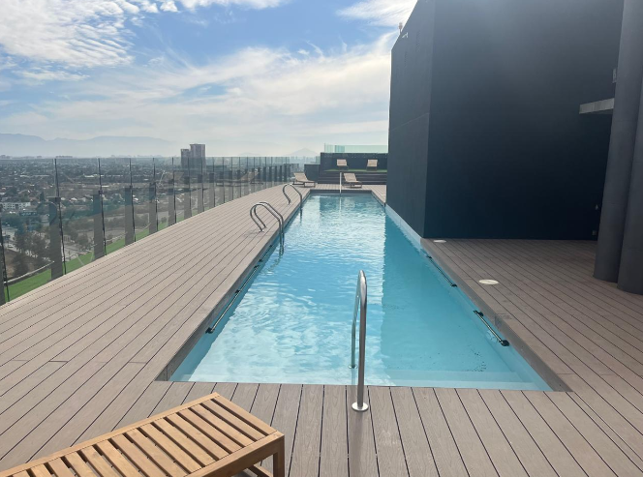
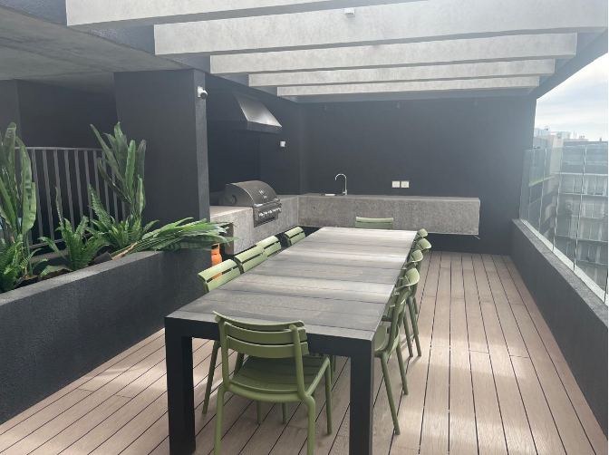

 |  | Piscina |  |  |  |  |  |  |  |  |  |  |  |  |  |  |  |  |  |  |  |  |  |  |  |  |  |  |  |  |  |  |  |  |  | Quincho
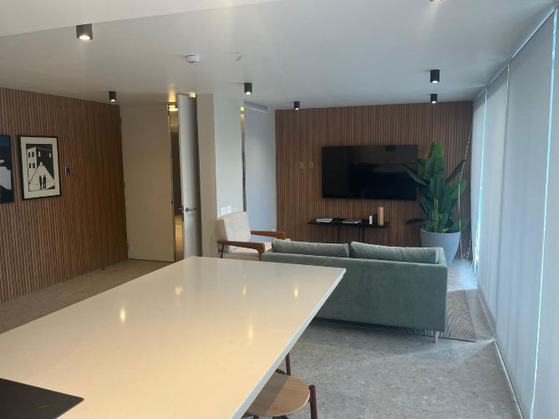
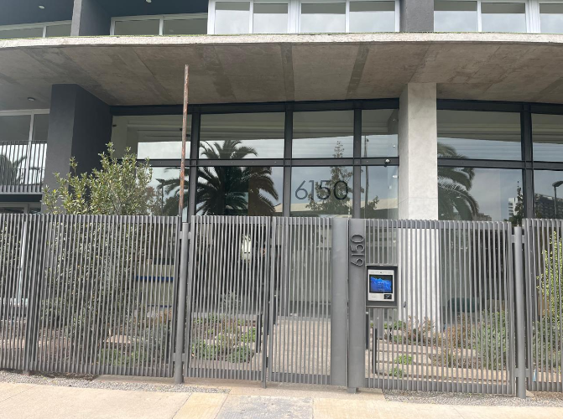

 |  | Salón multiusos |  |  |  |  |  |  |  |  |  |  |  |  |  |  |  |  |  |  |  |  |  |  |  |  |  |  |  |  |  |  |  |  |  | Acceso edificio - Seguridad
 |  |  |  |  |  |  |  |  |  |  |  |  |  |  |  |  |  |  |  |  |  |  |  |  |  |  |  |  |  |  |  |  |  |  |  |  |  |  |  |  |  |  |  |  |  |  |  |  |  |  |  |  |  |  |  |  |  |  |  |  |  |  |  |  | Hoja N°6
 |  | Nombre Cliente |  |  |  |  |  |  |  | Carlos Andrés Cortes Pérez |  |  |  |  |  |  |  |  |  |  |  |  |  |  |  |  |  |  |  |  |  |  |  |  |  |  | Dirección |  |  |  |  |  |  |  |  | Exequiel Fernandez Nº 6150, Departamento: Nº 411, Torre 3, Edificio Exequiel Fernandez
 |  | RUT |  |  |  |  |  |  |  | 0 |  |  |  |  |  |  |  |  |  |  |  |  |  |  |  |  |  |  |  |  |  |  |  |  |  |  | Nº Interno |  |  |  |  |  |  |  |  | HEV -3183

Anexo N° 1: Comentarios |  | ANEXO N°1

PLANO - CUADRO DE SUPERFICIES
 |  | 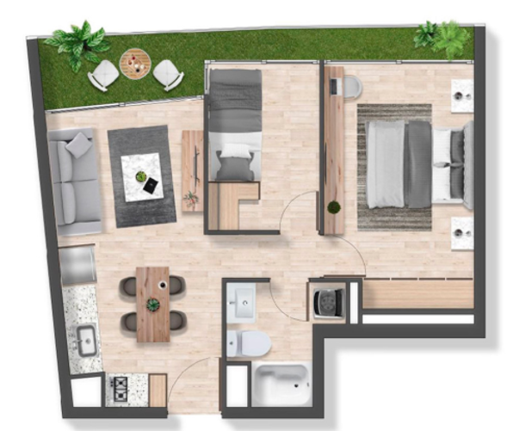 0

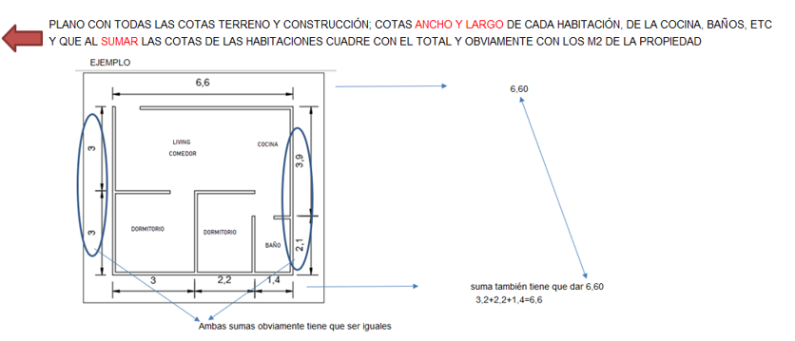

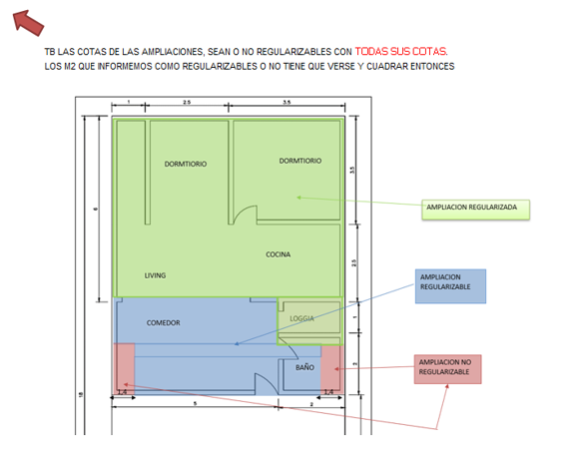

 |  |  |  |  |  |  |  |  |  |  |  |  |  |  |  |  |  |  |  |  |  |  |  |  |  |  |  |  |  |  |  |  |  |  |  |  |  |  |  |  |  |  |  |  |  |  |  |  |  |  |  |  |  |  |  |  |  |  |  |  |  |  |  |  | Hoja N°7
 |  | Nombre Cliente |  |  |  |  |  |  |  | Carlos Andrés Cortes Pérez |  |  |  |  |  |  |  |  |  |  |  |  |  |  |  |  |  |  |  |  |  |  |  |  |  |  | Dirección |  |  |  |  |  |  |  |  | Exequiel Fernandez Nº 6150, Departamento: Nº 411, Torre 3, Edificio Exequiel Fernandez
 |  | RUT |  |  |  |  |  |  |  | 0 |  |  |  |  |  |  |  |  |  |  |  |  |  |  |  |  |  |  |  |  |  |  |  |  |  |  | Nº Interno |  |  |  |  |  |  |  |  | HEV -3183

Anexo N° 2: Comentarios |  | ANEXO N°2

PERMISO DE EDIFICACIÓN
RECEPCION FINAL
 |  | 0

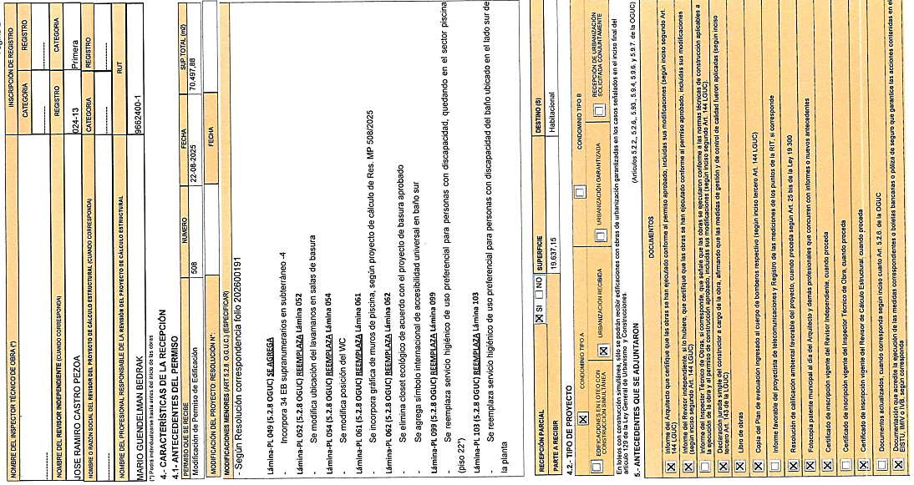
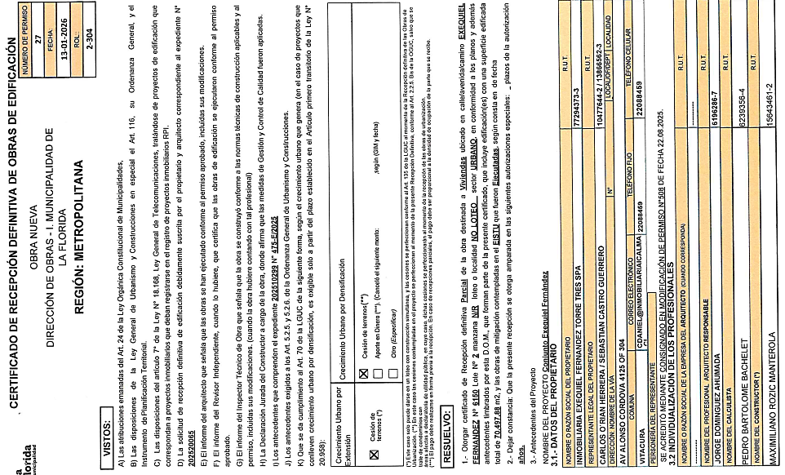

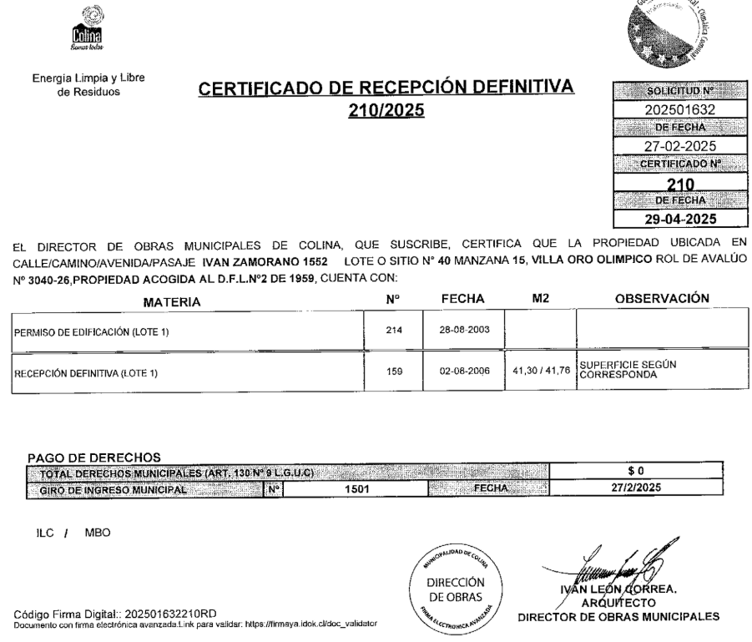

ROL - AVALUO

TGR

Fotos propiedad
 | Nombre Cliente | Carlos Andrés Cortes Pérez |  |  | Dirección |  | 0
 | RUT | 0 |  |  | Nº Interno |  | HEV -3183
 | mapa google |  |  |  |  | PLANTA
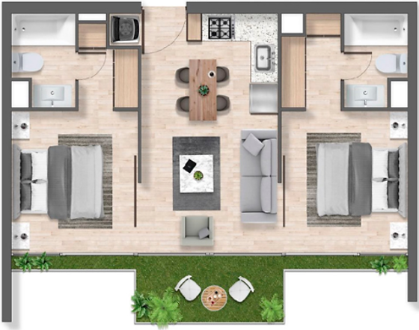
Fotos de la Propiedad

 | Ubicación |  |  | Planificación

 | Fachada |  |  | Sector

 | Living |  |  | Cocina americana - Comedor

 | Cocina |  |  | Baño

 |  |  | EL NOMBRE DE TODAS LAS FOTOS ES PARA GUIARSE, LO PUEDEN CAMBIAR SI LA FOTO CORRESPONDE A OTRA HABITACION U OBRA
 |  |  | COMPLEMENTARIA Y SI NO HAY MÁS FOTOS TIENEN QUE SUPRIMIR LA DESCRIPCION

 |  |  | RECORDAR QUE SIEMPRE LAS FOTOS CON CELULAR HORIZONTAL

 |  |  | SI LES ENVÍAN FOTOS CON CELUAR VERTICAL ALINEARLAS EN EL CUADRO, NO IMPORTA QUE OCUPEN MENOS ESPACIO DEL CUADRO
 |  |  | PERO QUE NO PIERDA LA CALIDAD Y TODAS QUEDEN ALINEADAS CON EL MISMO ANCHO HACIA ABAJO CON LAS OTRAS FOTOS.

Referencias
 |  |  |  |  |  | Referencias
Cliente: |  |  | Carlos Andrés Cortes Pérez |  |  |  |  |  |  | Rut: | 0 |  |  |  | EN CASAS O DEPARTAMENTOS USADOS SIEMPRE
Dirección: |  |  | Exequiel Fernandez Nº 6150 |  |  |  |  | Depto. | Nº 411, Torre 3 |  | Exequiel Fernandez |  |  |  | BUSCAR PRIMERO ALGUNA REFERENCIA DEL MISMO
Comuna: |  |  | La Florida |  |  | Región: | Metropolitana de Santiago |  |  |  |  |  |  |  | EDIFICIO O CONJUNTO O LO MAS A LA PROPIEDAD
 | MAPA GOOGLE

Propiedad

CBR

Propiedad
CBR

1
2
3

 |  | Fachada |  |  |  |  |  |  |  | Fachada |  |  |  | Fachada

FOTOS DE PREFERENCIA FACHADA

 |  |  |  | Referencia | 1 |  |  |  |  |  |  | Referencia | 2 |  |  | Referencia | 3

 |  |  |  | Tipo: | Ofert. |  |  |  |  |  |  | Tipo: | Ofert. |  |  | Tipo: | Ofert.
 |  |  |  | Dirección: | Froilán Lagos 1360 , La Florida |  |  |  |  |  |  | Dirección: | Av. Vicuña Mackenna Oriente 6480 , La Florida |  |  | Dirección: | Mirador Azul 835 , La Florida
 |  |  |  | Valor UF: | 4100 |  |  |  |  |  |  | Valor UF: | 4050 |  |  | Valor UF: | 4130
 |  |  |  | Año: | 2026 |  |  |  |  |  |  | Año: | 2026 |  |  | Año: | 2026
 |  |  |  | Sup const: | 54.80 m² |  |  |  |  |  |  | Sup const: | 55.77 m² |  |  | Sup const: | 57.52 m²
 |  |  |  | Terreno: | 0.00 m² |  |  |  |  |  |  | Terreno: | 0.00 m² |  |  | Terreno: | 0.00 m²
 |  |  |  | Telefono: | 9 4096 4293 |  |  |  |  |  |  | Telefono: | 9 9231 0134 |  |  | Telefono: | 9 4096 4293

Anexo
 |  | Anexo Hoja Comentarios |  |  |  |  |  | INSERTAR
Cliente: | Carlos Andrés Cortes Pérez |  |  |  |  | Rut: | 0 | Plantas
Dirección: | Exequiel Fernandez Nº 6150 |  |  | Depto. | Nº 411, Torre 3 |  | Exequiel Fernandez | Cuadros de Superficie (metros cuadrados de la propiedad, el terreno, terraza,etc)
Comuna: | La Florida | Región: | Metropolitana de Santiago

PLANO - CUADRO DE SUPERFICIES
 |  |  |  |  |  |  |  |  | Adjuntar los
 |  |  |  |  |  |  |  |  | cuadros con
 |  |  |  |  |  |  |  |  | margen negro
 |  |  |  |  |  |  |  |  | y alineados
 |  |  |  |  |  |  |  |  | y ordenados

Anexo (2)



 |  | Anexo Rol de Avalúo S.I.I. |  |  |  |  |  |  | INSERTAR
Cliente: | Carlos Andrés Cortes Pérez |  |  |  |  |  | Rut: | 0 | Certificado de avaluo (Roles) | Certificado de no expropiacion
Dirección: | Exequiel Fernandez Nº 6150 |  |  |  | Depto. | Nº 411, Torre 3 |  | Exequiel Fernandez | Permiso de edificacion
Comuna: | La Florida |  | Región: | Metropolitana de Santiago |  |  |  |  | Recepcion final
 |  |  |  |  |  |  |  |  | Sello Sec si es edificio
PERMISO DE EDIFICACIÓN
RECEPCION FINAL
 |  |  |  |  |  |  |  |  |  |  | Adjuntar los
 |  |  |  |  |  |  |  |  |  |  | certificados con
 |  |  |  |  |  |  |  |  |  |  | margen negro
 |  |  |  |  |  |  |  |  |  |  | y alineados
 |  |  |  |  |  |  |  |  |  |  | y ordenados

 |  |  |  |  |  |  |  |  |  |  | Adjuntar los
 |  |  |  |  |  |  |  |  |  |  | certificados de
 |  |  |  |  |  |  |  |  |  |  | permiso y
 |  |  |  |  |  |  |  |  |  |  | recepcion y se | EJEMPLO
 |  |  |  |  |  |  |  |  |  |  | tiene que ver los
 |  |  |  |  |  |  |  |  |  |  | TIMBRES Y FIRMAS

 |  |  |  |  |  |  |  |  |  |  | SI ES CASA NO TIENE
 |  |  |  |  |  |  |  |  |  |  | SELLO SEC, SUPRIMIR
 |  |  |  |  |  |  |  |  |  |  | EL CUADRO

ROL - AVALUO

VISADOR
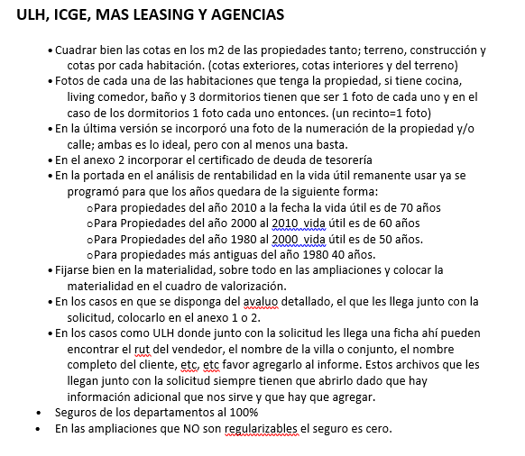
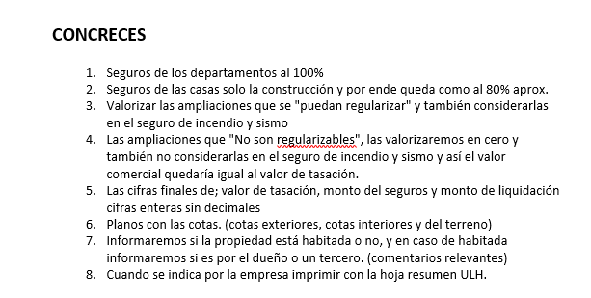
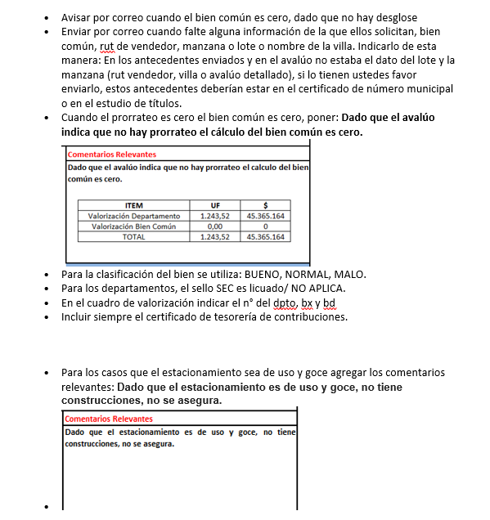
LINK PAGINA WEB DEL CUADRO DE OFERTAS (AL PRESIONAR VA DIRECTO A LA PAGINA DE LA PROPIEDAD)

Ref1
Ref2
Ref3
Ref4
Ref5

LINK PAGINA WEB ARRIENDOS DE PROPIEDADES DE SIMILARES CARACTERISTICAS (AL PRESIONAR VA DIRECTO A LA PAGINA DE LA PROPIEDAD)

Ref1 Arr.
Ref2 Arr.
Ref3 Arr.
Ref4 Arr.
Ref5 Arr.

 | S/Reg, No Regularizable | SECURITY

 |  | 1.- En el cuadro de valorización incluir el N° del dpto, del estacionamiento y la bodega
 |  | 2.- Incuir siempre en anexos el certificado de deuda de la tesoreria

 |  | M&V y Chilevivienda

 |  | 1.- Las fotos de las 3 referencias siempre tienen que ser de la fachada de la propiedad.

Tapa
INFORME DE TASACION



ANTECEDENTES

 | Numero Solicitud: | HEV -3183
 | Institución: | Hipotecaria Evoluciona
 | Nombre Cliente: | Carlos Andrés Cortes Pérez
 | Rut: | 0
 | Dirección Propiedad: | Exequiel Fernandez Nº 6150, Departamento: Nº 411, Torre 3, Edificio Exequiel Fernandez

 | Comuna: | La Florida
 | Región : | Metropolitana de Santiago

www.valueproperty.cl |  | Dirección: Santa Magdalena 75 Of 310, Providencia - Santiago

Mail: info@valueproperty.cl |  | Fono: 22 500 0366

Tasador
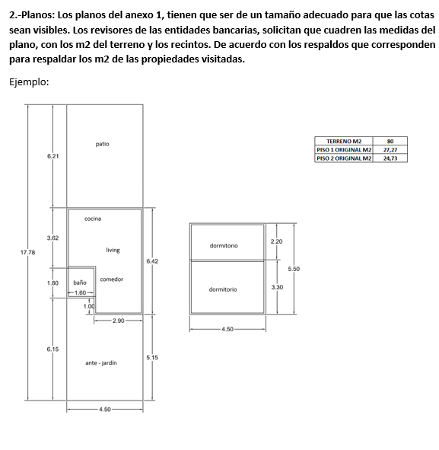

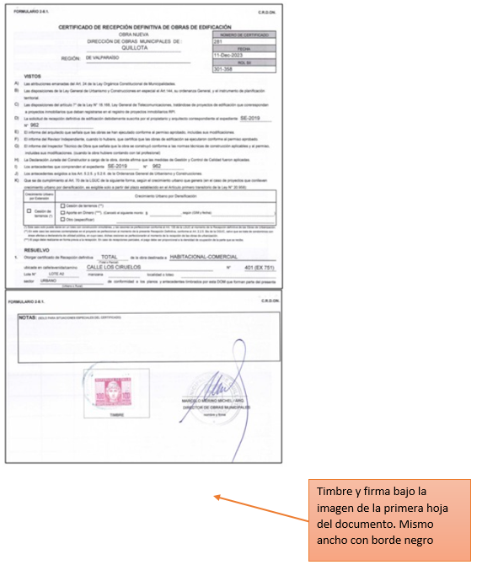

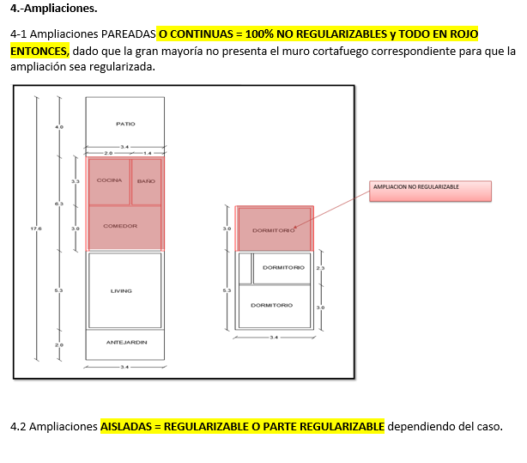

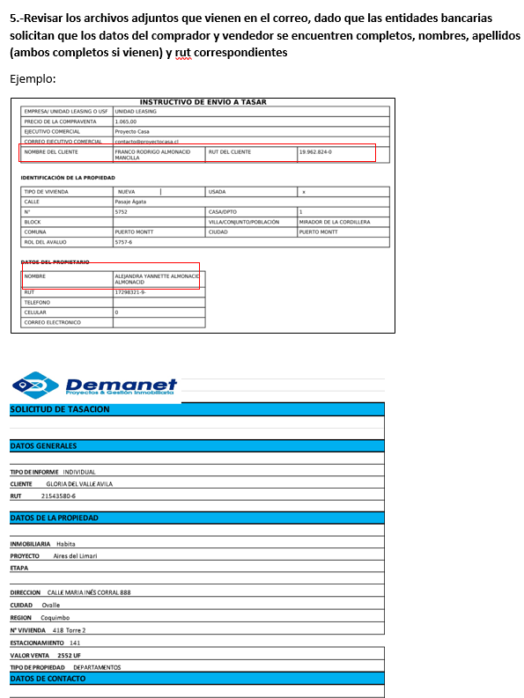
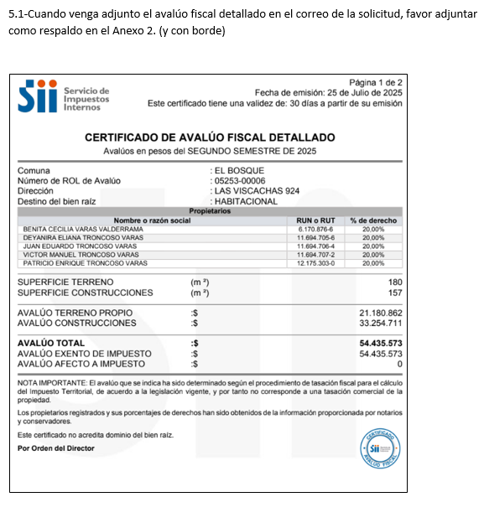
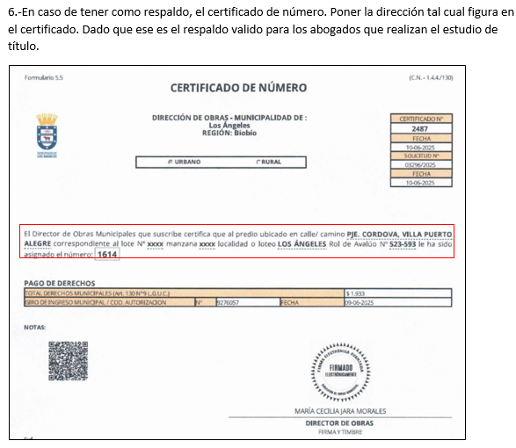

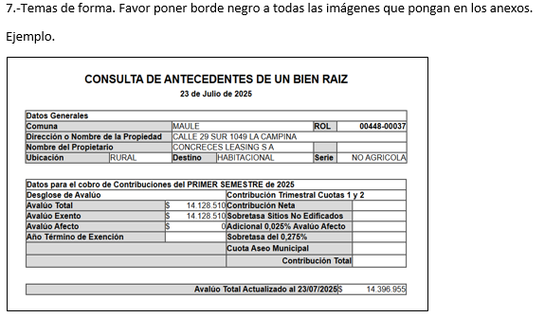
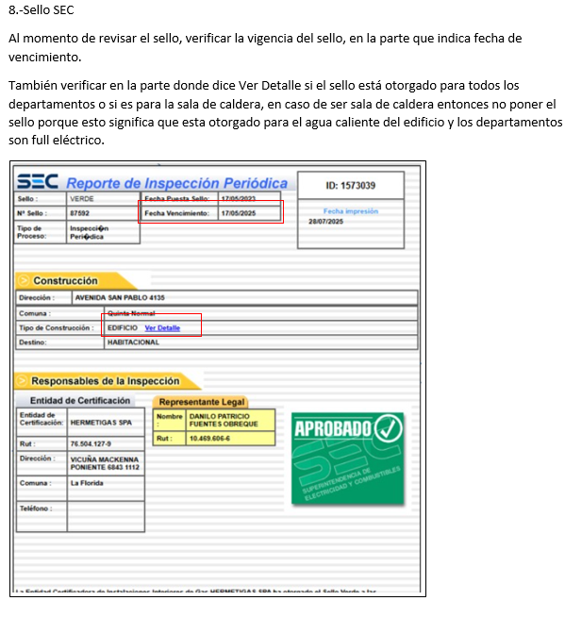

Bien Común
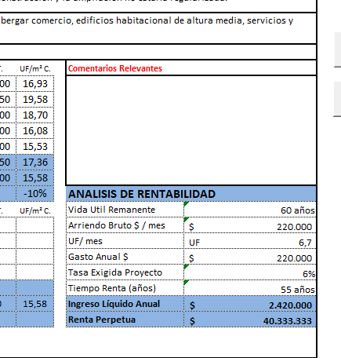
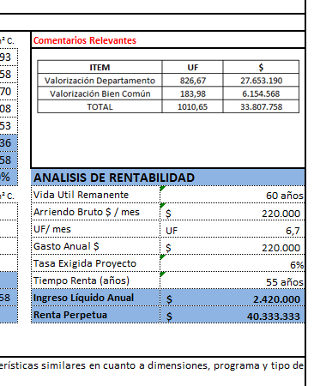
METODOLOGIA La valorización es solo para los departamentos en leasing

1.- ULH enviará el avaluo detallado e indicará |  |  |  | Comentario adicional cuando no haya valorización de bien común

2. Calculo, ingreso de información del avaluo detallado, SOLO EN LOS CAMPO EN AMARILLO |  |  |  | Dado que el avaluó indica que no hay prorrateo, el cálculo del bien común es cero.
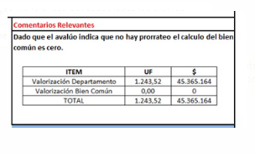

AVALUO FISCAL DETALLADO | MONTO $ | %
AVALUO CONSTRUCCIONES |  | #DIV/0!
AVALUO PRORATEO BIEN COMUN |  | #DIV/0!
AVALUO TOTAL | $- | 100%

3. Calculo, ingreso de información de la Tasación, SOLO EN LOS CAMPO EN AMARILLO y check cero

 |  |  | Check tiene que ser cero
Valor UF (la misma de la tasacion) | 40,290.47 |  | 0
Valor Tasación UF | 3,858.91 |  | #DIV/0!
Valor $ Tasación | 155,477,297.59 |  | #DIV/0!

4. Colocar cuadro en comentarios relevantes DIRECTAMENTE EN LA HOJA DE IMPRESIÓN

ITEM | UF | $
Valorización Departamento | #DIV/0! | #DIV/0!
Valorización Bien Común | #DIV/0! | #DIV/0!
TOTAL | #DIV/0! | #DIV/0!

Logos Instituciones




